封面
LINHAI M250 PARTS MANUAL

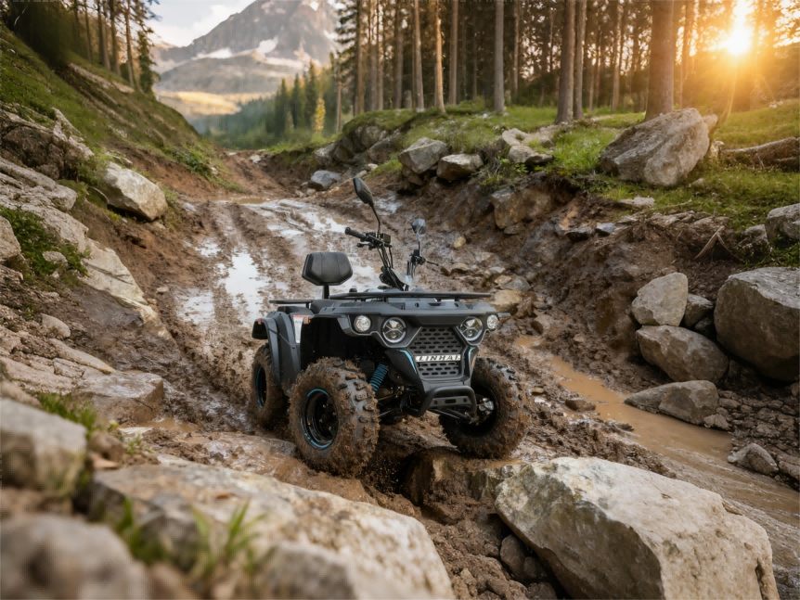

V01
1 STEERING ASSY
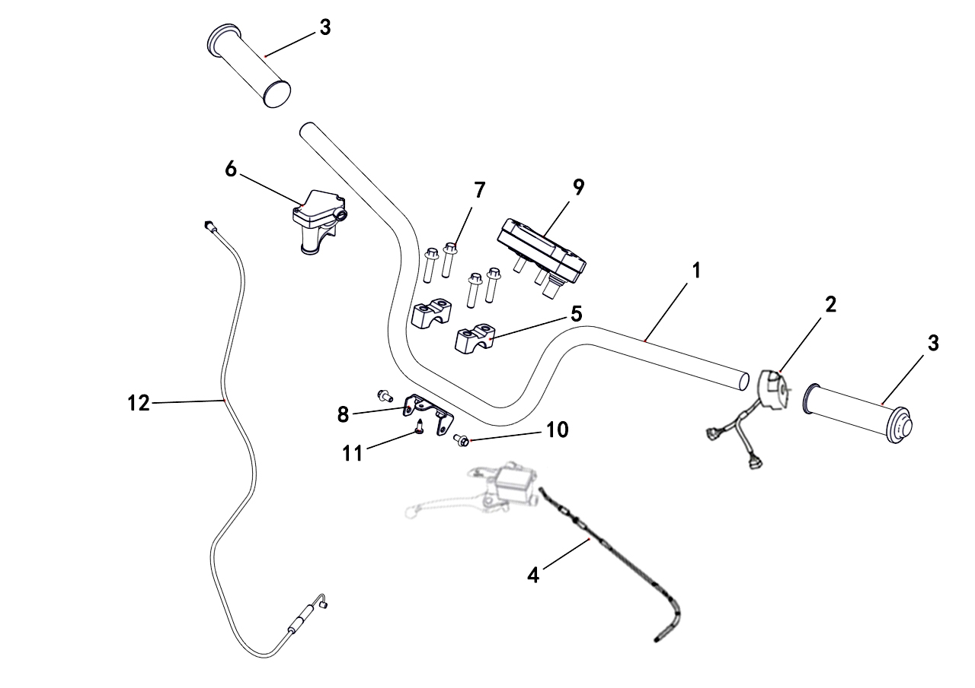

REF. No. | PART No. | DESCRIPTION | Q'TY | PIN | I/C | PLM | 名称 | PRICE | 老图号
1 | 36793b | HANDLEBAR | 1 |  |  | 4BH-26118-20 | 方向把 | 6.21
2 | 62201 | SWITCH ASSY | 1 |  |  | 4BS-83900-10 | 左把手开关 | 10.24
3 | 37136 | GRIP | 2 |  |  | 4S9-F6241-00 | 油门转把（把手护套） | 0.68
4 | 37137 | PARKING BRAKE CABLE ASSY（2150mm） | 1 |  |  | 4BR-26341-00 | 驻车拉索组件（长度2150mm） | 12.68
5 | 20112a | HANDLEBAR CLAMP | 2 |  |  | 4AL-26113-00 | 方向把压块 | 1.52 | LH260ATV.5-2
6 | 37138 | THROTTLE CABLE BRACKET | 1 |  |  | 4BR-26103-00 | 油门固定座组件 | 5.79
7 | 11030 | BOLT M8X65 | 4 |  |  | B11A30835R | 螺栓M8X35 | 0.16 | GB/T16674.1
8 | 62202 | SPEEDOMETER SUPPORT | 1 |  |  | 4BS-26119-00 | 仪表支架 | 4.01
9 | 37353 | SPEEDOMETER | 1 |  |  | 4BR-83500-01 | 液晶仪表 | 24.92
10 | 10140B | BOLT M6X12 | 2 |  |  | B11A30612R | 螺栓M6X12 | 0.11
11 | 47789 | SCREW 5X16 | 1 |  |  | 4FJ-24830-00 | 花型平圆头自攻螺钉M5X16 | 0.1 | GB/T845
12 | 62478 | THROTTLE CABLE ASSY(850mm) | 1 |  |  | 4VE-26001-00 | 油门钢索组件(长度850mm) | 5.34

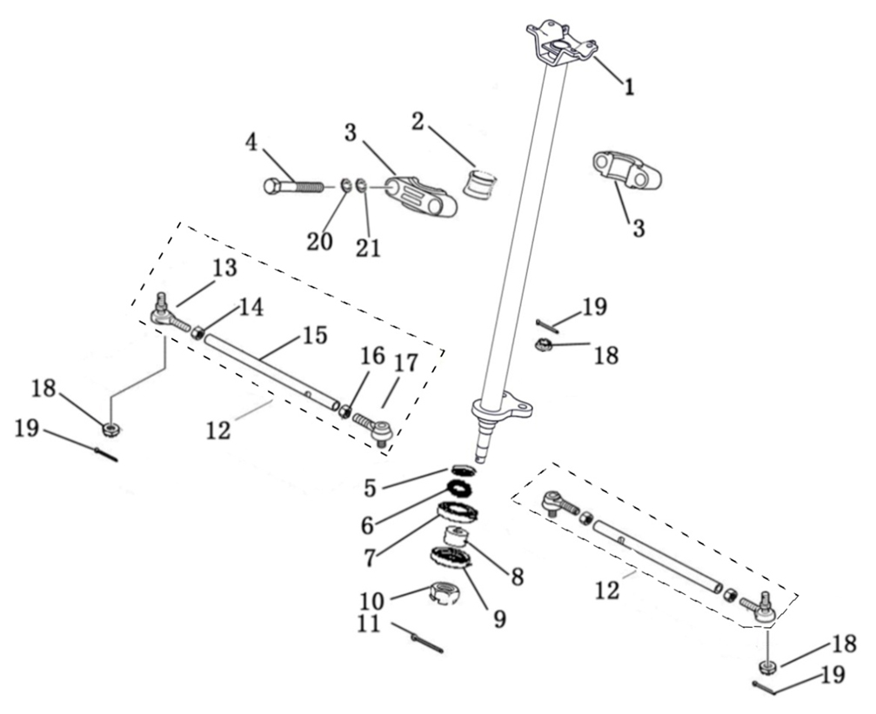
1 STEERING ASSY
 |  | 20230627改图

REF. No. | PART No. | DESCRIPTION | Q'TY | PIN | I/C | PLM | 名称 | PRICE | 老图号
1 | 62205 | STEERING COLUMN | 1 |  |  | 4BS-23310-00 | 方向柱焊接组件 | 21.36
2 | 36744 | STEERING CLAMP 1 | 1 |  |  | 4BH-23313-00 | 方向柱缓冲垫 | 0.35
3 | 36743 | STEERING CLAMP 2 | 2 |  |  | 4BH-23312-00 | 方向柱固定座 | 1.9
4 | 10139 | BOLT M8X65 | 2 |  |  | B15A30865R | 螺栓M8X65 | 0.17 | GB/T5782
5 | 60303 | SEAL 32X18X7 | 1 |  |  | BYF3218071 | 油封32X18X7 | 0.3 | TC12427
6 | 10148 | SNAP RING | 1 |  |  | B723332000 | 挡圈32 | 0.15 | GB/T893.1
7 | 10159 | BEARING 6002Z | 1 |  |  | BCC0100101 | 轴承6002Z | 1.06 | GB/T276
8 | 60808 | SPACER | 1 |  |  | 4AG-25106-00 | 外隔套 | 0.19 | LH50ATV.6.1.3-1
9 | 60301 | SEAL 35X22X7 | 1 |  |  | BYF3522071 | 油封35X22X7 | 0.3 | TC4557
10 | 11577 | NUT M14X1.5 | 1 |  |  | B52F31400F | 螺母M14X1.5 | 0.2 | GB/T6187
11 | 70050 | COTTER PIN 3X30 | 1 |  |  | B377203300 | 开口销3X30 | 0.06 | GB/T91
12 | 62206 | TIE ROD ASSY | 2 |  |  | 4BS-0F030-00 | 转向横拉杆组件 | 12.68
13 | 37142 | TIE ROD END RIGHT | 2 |  |  | 4BH-0F031-00 | 右接头总成 | 0.89
14 | 11786 | NUT M10 | 2 |  |  | B55F51000A | 螺母M10X1.25 | 0.11 | GB/T6170
15 | 62207 | TIE ROD | 2 |  |  | 4BS-26201-00 | 连接杆 | 6.68
16 | 11787 | NUT M10 LEFT | 2 |  |  | B55F51000B | 螺母M10X1.25 | 0.11 | GB/T6170
17 | 37144 | TIE ROD END (LIFT) | 2 |  |  | 4BH-0F032-00 | 左接头总成 | 3.12
18 | 11287 | NUT M10 | 4 |  |  | B52F31000A | 螺母M10X1.25 | 0.1 | GB/T6187
19 | 27215 | COTTER PIN 2.5X25 | 4 |  |  | B37722F250 | 开口销2.5X25 | 0.06 | GB/T91
20 | 10106 | WASHER SPRING 8 | 2 |  |  | B653308000 | 弹垫8 | 0.06
21 | 11788 | WASHER 8 | 2 |  |  | B637308000 | 垫圈8 | 0.1

V02
2 FUEL TANK
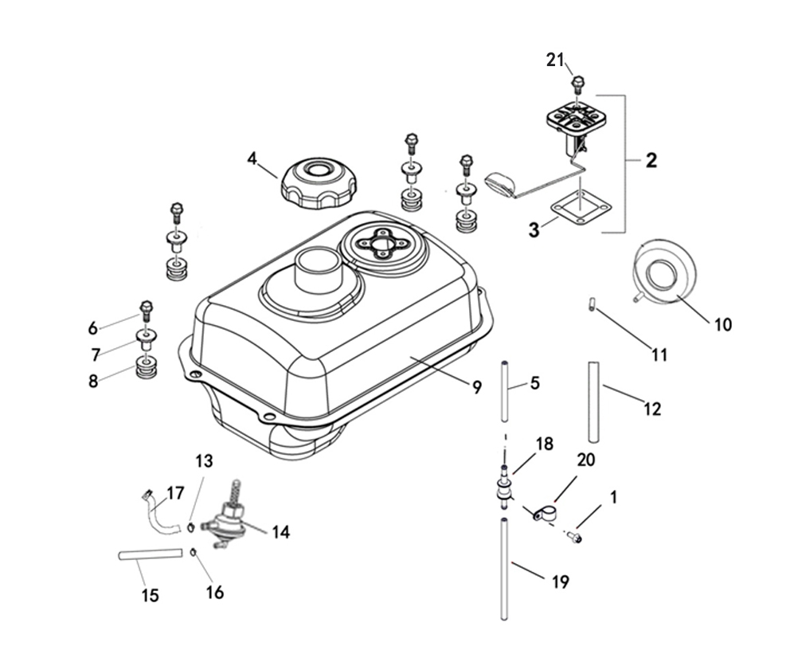

REF. No. | PART No. | DESCRIPTION | Q'TY | PIN | I/C | PLM | 名称 | PRICE | 老图号
1 | 10140B | BOLT M6X12 | 1 |  |  | B11A30612R | 螺栓M6X12 | 0.11 | GB/T16674
2 | 36836 | FUEL SENSOR | 1 |  |  | 4BH-85752-00 | 汽油传感器 | 2.92
3 | 36837 | FUEL SENSOR PLATE | 1 |  |  | 4BH-85753-00 | 汽油传感器卡板 | 1.04
4 | 48673 | FUEL TANK CAP | 1 |  |  | 4CM-24600-00 | 油箱盖 | 4.39
5 | 37145 | HOSE (Φ4.5×Φ8×400) | 1 |  |  | 4BH-24101-00 | 通气管(φ4.5×φ8×400) | 1.3
6 | 11496 | BOLT M6X30 | 4 |  |  | B11A30630R | 螺栓M6X30 | 0.06 | GB/T16674.1
7 | 48256 | T - SHAPED LINER BUSHING | 4 |  |  | 4CZ-28364-00 | T形轴套 | 1.29
8 | 48257 | I - SHAPED RUBBER DAMPER | 4 |  |  | 4CZ-28365-00 | 工字型橡胶垫 | 0.45
9 | 62479 | FUEL TANK | 1 |  |  | 4BR-24110-20 | 油箱焊接组件 | 24.9
10 | 36078 | RUBBER PLATE | 1 |  |  | 4BB-2414A-00 | 溢油盘 | 1.71
11 | 60210 | LINKER | 1 |  |  | 4AG-24112-00 | 溢油接头 | 0.32
12 | 35501 | HOSE (Φ5XΦ9X450) | 1 |  |  | 1BE-23801-00 | 通气管(φ5Xφ9X450) | 0.5
13 | 622008 | CLAMP Φ9.8 | 2 |  |  | 3AU-24109-00 | 弹簧卡箍Φ9.8 | 0.16
14 | 37147 | FUEL VALVE ASSY | 1 |  |  | 3BJ-24500-00 | 油开关 | 3.12 | LH50ATV.8.3
15 | 62480 | NEGATIVE PRESSURE PIPE 1 | 1 |  |  | 4VE-24122-00 | 负压管1(φ4×φ8×120) | 0.32
16 | 2603211 | CLIP Φ6.8 | 2 |  |  | 1AJ-14886-00 | 夹环Φ6.8 | 0.12
17 | 37149 | FUEL LINE | 1 |  |  | 4BR-24121-00 | 油管 | 3.34
18 | 25037 | ROLL OVER VALVE ASSY | 1 |  |  | 3AU-24105-00 | 倾倒阀 | 3.86
19 | 70734 | TUBE | 1 |  |  | 4AB-24123-00 | 通气管Ⅱ | 1.46 | LH520ATV.8-12
20 | 880.021 | BRACKET, ROLLOVER VALVE | 1 |  |  | 3AU-24186-00 | 倾倒阀门固定座 | 0.11
21 | 11655 | BOLT M5X12 | 4 |  |  | B11A30512R | 螺栓M5X12 | 0.1 | GB/T16674.1镀黑锌8.8级

V03
3 SEAT
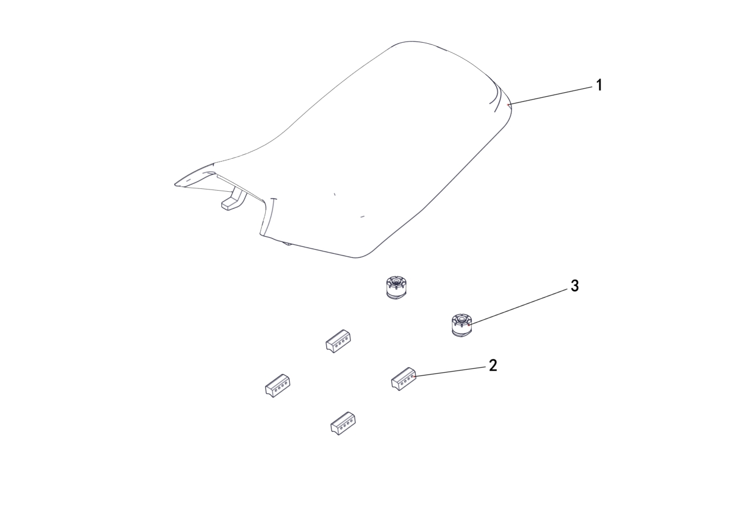

REF. No. | PART No. | DESCRIPTION | Q'TY | PIN | I/C | PLM | 名称 | PRICE | 老图号
1 | 62213 | SEAT | 1 |  |  | 4BS-24711-00 | 座垫组件（蒙皮款） | 37.38
1 | 62481 | SEAT（HMT） | 1 |  |  | 4VE-24711-00 | 座垫组件（HMT） | 37.38
2 | 62214 | RUBBER ，SEAT SETTING 2 | 4 |  |  | 4BS-24712-00 | 座垫缓冲块 | 0.8
3 | 70445 | RUBBER，SEAT SETTING 1 | 2 |  |  | 4AB-24701-00 | 坐垫安装垫圈

V04
4 FRAME

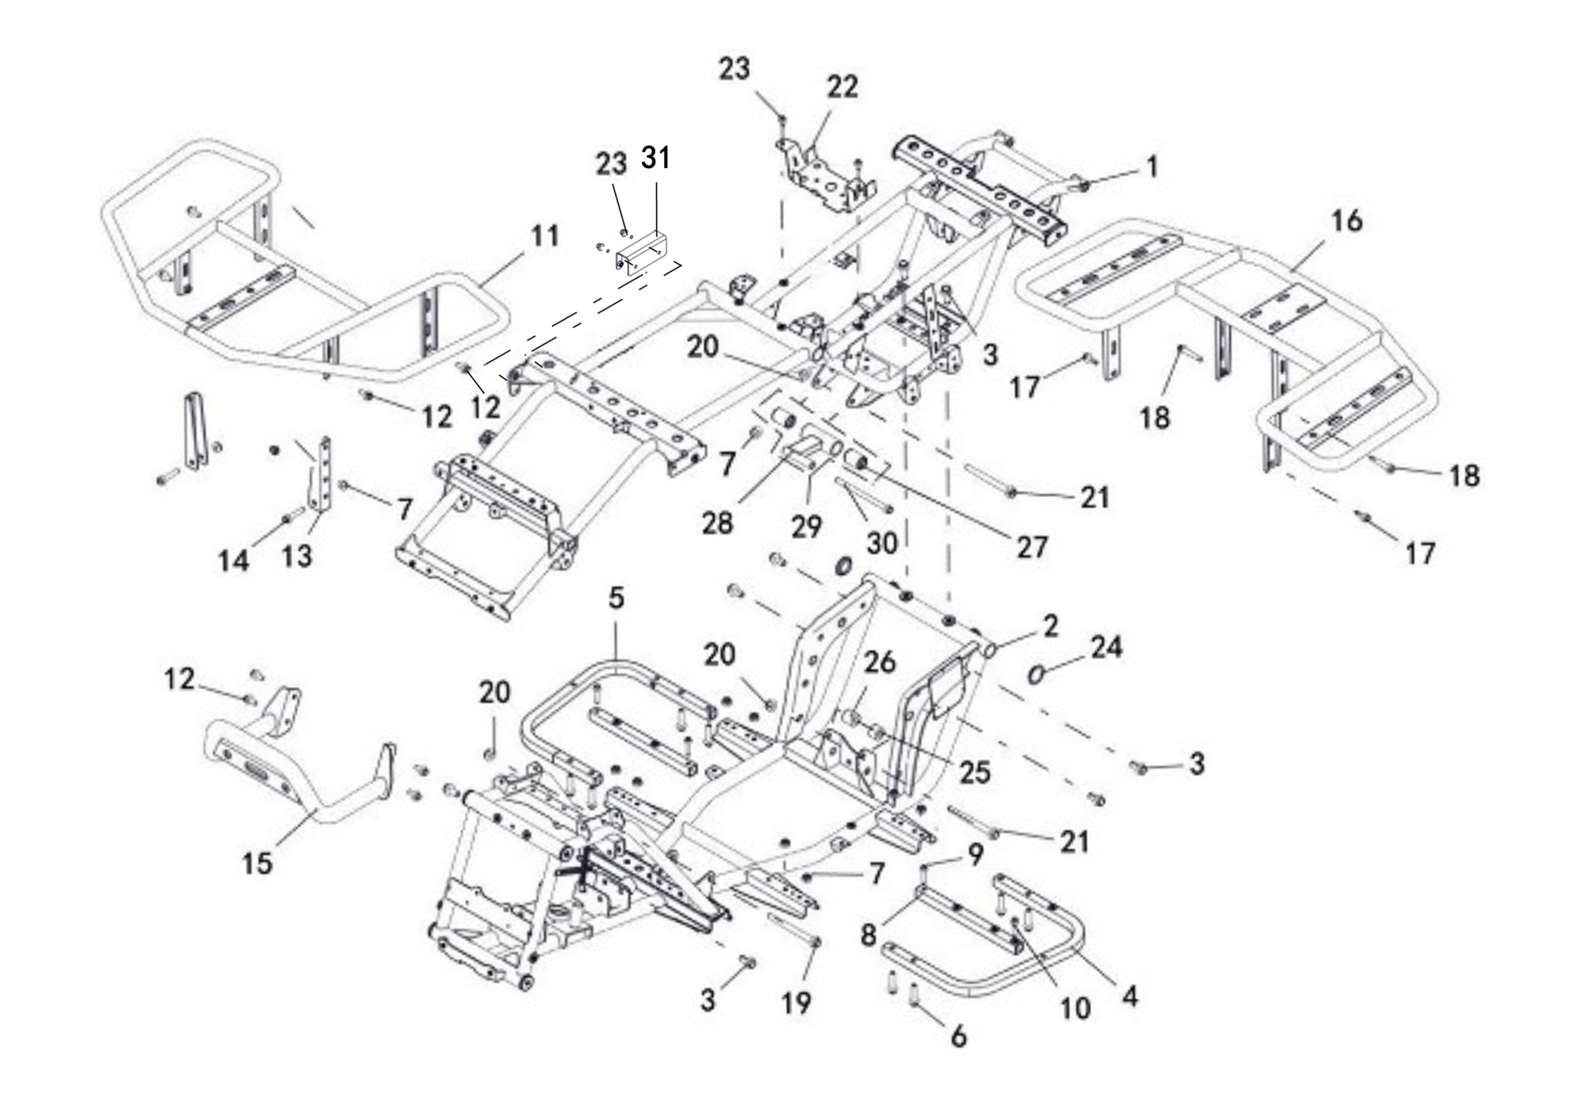

REF. No. | PART No. | DESCRIPTION | Q'TY | PIN | I/C | PLM | 名称 | PRICE | 老图号
1 | 62215 | FRAME, UPPER | 1 |  |  | 4BS-21110-00 | 上部车架焊接组件 | 89
2 | 62482 | FRAME,LOWER | 1 |  |  | 4VE-21111-00 | 下部车架焊接组件 | 112.1
3 | 11789 | BOLT M10X1.25X20 | 8 |  |  | B12D81020A | 螺栓M10X1.25X20 | 0.18 | GB/T16674.2
4 | 62217 | FOOTREST WELD ASSEMBLY LEFT | 1 |  |  | 4BS-21201-00 | 脚踏板左支撑弯管 | 11.13
5 | 62218 | FOOTREST WELD ASSEMBLY RIGHT | 1 |  |  | 4BS-21202-00 | 脚踏板右支撑弯管 | 11.13
6 | 11030 | BOLT M8X35 | 8 |  |  | B11A30835R | 螺栓M8X35 | 0.16 | GB/T16674.1
7 | 10882 | NUT M8 | 11 |  |  | B51F30800R | 螺母M8 | 0.11 | GB/T6187
8 | 62219 | PEDAL SUPPORT PULL TUBE | 2 |  |  | 4BS-21203-00 | 脚踏板支撑拉管 | 5.79
9 | 11495 | BOLT M6X16 | 2 |  |  | B11A30616R | 螺栓M6X16 | 0.11 | GB/T16674.1
10 | 11496 | BOLT M6X30 | 2 |  |  | B11A30630R | 螺栓M6X30 | 0.06 | GB/T16674.1
11 | 62400 | FORMER GUARD BAR,BLACK | 1 |  |  | 4BS-78304-00-1R | 前货架组件(黑色) | 21.81
12 | 11236 | BOLT M8X16 | 8 |  |  | B11A40816R | 螺栓M8X16 | 0.11 | GB/T16674.1
13 | 62401 | BRACKET,FORMER GUARD BAR,BLACK | 2 |  |  | 4BS-78308-00-1R | 前货架转接支架（黑色） | 5.7
14 | 11045 | BOLT M8X40 | 2 |  |  | B11A30840R | 螺栓M8X40 | 0.11 | GB/T16674.1
15 | 62402 | FRONT BUMPER,BLACK | 1 |  |  | 4BS-78306-00-1R | 前保险杠焊接组件（T3）（黑色） | 11.48
16 | 62403 | REAR RACK,BLACK | 1 |  |  | 4BS-78305-00-1R | 后货架组件（黑色） | 26.7
17 | 10783 | BOLT M8X20 | 2 |  |  | B11A30820R | 螺栓M8X20 | 0.1 | GB/T16674.1
18 | 11101 | BOLT M8X45 | 2 |  |  | B11A30845R | 螺栓M8X45 | 0.11 | GB/T16674.1
19 | 11790 | BOLT M10X1.25X115 | 1 |  |  | B12D310U5A | 螺栓M10X1.25X115 | 0.69 | GB/T16674.2
20 | 11287 | NUT M10X1.25 | 3 |  |  | B52F31000A | 螺母M10X1.25 | 0.1 | GB/T6187
21 | 11050 | BOLT M10X1.25X110 | 2 |  |  | B12C310U0A | 螺栓M10X1.25X110 | 0.69 | GB/T16674.2
22 | 37271 | MOUNTING BRACKET FOR ELECTRICAL PARTS | 1 |  |  | 4BR-211E1-00 | 电器件安装支架 | 5.6
23 | 10140B | BOLT M6X12 | 4 |  |  | B11A30612R | 螺栓 M6X12 | 0.11 | GB/T16674.1
24 | 48073 | PLUG | 2 |  |  | 4CZ-22108-00 | 后下A臂堵盖 | 0.31
25 | 62483 | SPACER（LEFT） | 1 |  |  | 4VE-21202-00 | 发动机安装隔套（左） | 2
26 | 62484 | SPACER（RIGHT） | 1 |  |  | 4VE-21203-00 | 发动机安装隔套（右） | 2
27 | 24206 | HANGER BUFFER SPACER SLEEVE | 2 |  |  | 4AL-21404-00 | 吊架缓冲套（二） | 1.42
28 | 62485 | ENGINE HANGER WELDING ASSEMBLY | 1 |  |  | 4VE-21201-00 | 发动机吊挂焊接组件 | 8.9
29 | 62486 | ENGINE HANGER ASSEMBLY | 1 |  |  | 4VE-21210-00 | 发动机吊架总成 | 12.9
30 | 12127 | BOLT M8X130 | 1 |  |  | B11D308C0R | 螺栓M8X130 | 0.1 | GB/T16674.1
31 | 62487 | High-voltage coil mount | 1 |  |  | 4VE-22510-00 | 高压包支架 | 5.3

V05
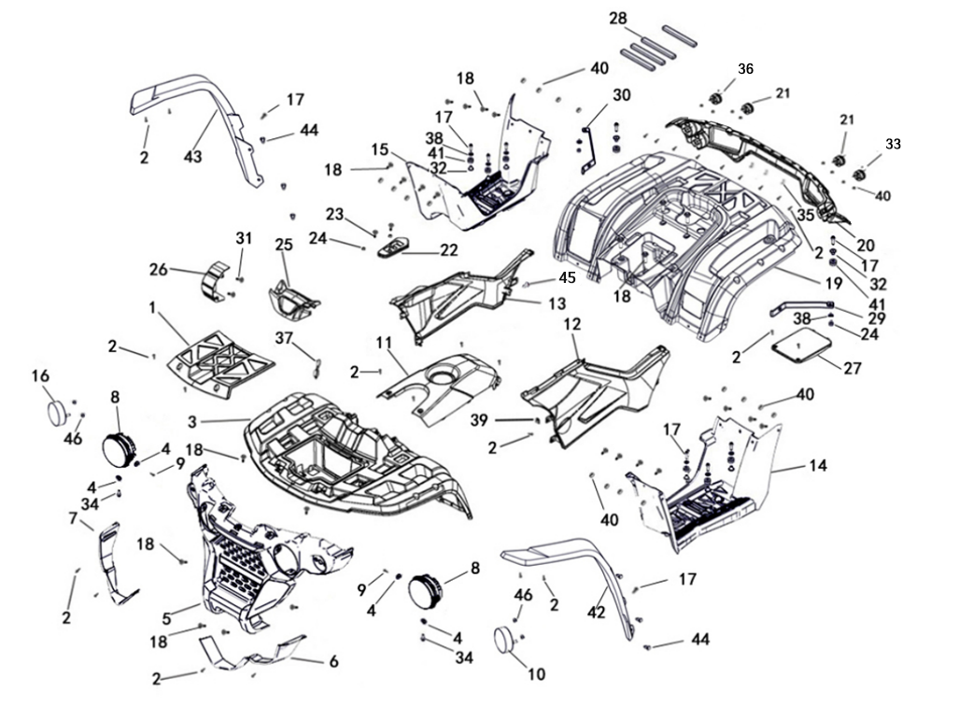
5 FENDER
 |  |  |  |  |  |  |  |  |  | 20231228改图
 |  |  |  |  |  |  |  |  |  | 20240614改图

REF. No. | PART No. | DESCRIPTION | Q'TY | PIN | I/C | 图号 | 名称 | PRICE | 老图号
1 | 367961f | FRONT TOOL BOX COVER (BLACK) | 1 |  |  | 4BH-28301-00-1F | 前盖板(黑色) | 3.73
2 | 47789 | SCREW M5X16 | 51 |  |  | 4FJ-24830-00 | 花型平圆头自攻螺钉M5X16 | 0.1
3 | 367971f | FRONT COVER(BLACK) | 1 |  |  | 4BH-28302-00-1F | 前面板(黑色) | 22.97
4 | 11812 | WASHER 5 | 4 |  |  | B617305000 | 垫圈5 | 0.1
5 | 62389 | FRONT VENTILATION GRID | 1 |  |  | 4BS-28306-00 | 前通风栅（T类） | 17.8
6 | 623909A | LEFT FRONT HEADLIGHT FRAME(CEMENT GREY) | 1 |  |  | 4BS-28304-00-9A | 前左大灯外框（T类）(水泥灰) | 4.4
7 | 623919A | RIGHT FRONT HEADLIGHT FRAME(CEMENT GREY) | 1 |  |  | 4BS-28305-00-9A | 前右大灯外框（T类）(水泥灰) | 4.4
8 | 62392 | HEADLIGHT（E4*113R02/00*27179*00） | 2 |  |  | 4BS-84300-00 | 前照灯（泰发 LED） | 65.86
9 | 11056 | SCREW 4.2X13 | 2 |  |  | 97704-40013 | 秃头螺钉4.2X13 | 0.1
10 | 62380 | FRONT LEFT DIRECTION INDICATOR（E4*6R01/27*26242*00 & E4*7R02/26*26242*00） | 1 |  |  | 4BS-83350-00 | 前左组合灯（泰发 LED） | 19.14
11 | 368019a | TOP COVER OF FUEL TANK(CEMENT GREY) | 1 |  |  | 4BH-28306-00-9A | 油箱上盖(水泥灰) | 4.14
12 | 368029a | SIDE COVER L(CEMENT GREY) | 1 |  |  | 4BH-28307-00-9A | 左侧板(水泥灰) | 5.28
13 | 368839a | SIDE COVER R(CEMENT GREY) | 1 |  |  | 4BH-28308-20-9A | 右侧板(水泥灰) | 5.28
14 | 62233 | FOOTREST LEFT | 1 |  |  | 4BH-28309-10 | 左脚踏板 | 12.91
15 | 62234 | FOOTREST RIGHT | 1 |  |  | 4BH-28310-10 | 右脚踏板 | 12.91
16 | 62381 | FRONT RIGHT DIRECTION INDICATOR（E4*6R01/27*26242*00 & E4*7R02/26*26242*00） | 1 |  |  | 4BS-83360-00 | 前右组合灯（泰发 LED） | 19.14
17 | 62235 | BOLT M6X30 | 10 |  |  | 4BS-28393-00 | 花型大盘头螺钉M6X30 | 0.1
18 | 62236 | SCREW M6X16 | 25 |  |  | 4BS-28391-00 | 花型大盘头螺钉M6X16 | 0.1
19 | 368061f | REAR FENDER(BLACK) | 1 |  |  | 4BH-28311-00-1F | 后盖板（黑色） | 26.53
20 | 36807 | REAR LIGHT FRAME | 1 |  |  | 4BH-28312-00 | 后尾灯框 | 4.94
21 | 36132 | TAILLIGHT（E4-50R-0024274） | 2 |  |  | 4BB-84710-00 | 后尾灯（永光 LED） | 7.97
22 | 36960 | SHIFT GEAR COVER PLATE | 1 |  |  | 4BH-28314-30 | 换挡器盖板 | 0.93
23 | 12128 | SCREW M6X30 | 2 |  |  | B29A30630R | 螺钉M6X30 | 0.1 | GB/T70.2镀黑锌8.8级
24 | 11233 | NUT M6 | 4 |  |  | B51F30600R | 螺母M6 | 0.1
25 | 368129a | SPEEDOMETER COVER(CEMENT GREY) | 1 |  |  | 4BH-28318-00-9A | 仪表罩(水泥灰) | 0.98
26 | 36809 | CHAIN COVER | 1 |  |  | 4BH-28315-00 | 链轮保护罩 | 0.5
27 | 36813 | CELL COVER | 1 |  |  | 4BH-28319-00 | 电瓶盖板 | 0.95
28 | 62238 | SPONGE | 4 |  |  | 4DF-21905-00 | 电瓶海绵条（短） | 0.18
29 | 62239 | BRACKET，REAR FENDER，L | 1 |  |  | 4BS-24863-00 | 后盖板连接支架 （左） | 4.45
30 | 62240 | BRACKET，REAR FENDER，R | 1 |  |  | 4BS-24864-00 | 后盖板连接支架 （右） | 4.45
31 | 11495 | BOLT M6X16 | 2 |  |  | B11A30616R | 螺栓M6X16 | 0.11
32 | 48256 | T - SHAPED LINER BUSHING | 8 |  |  | 4CZ-28364-00 | T形轴套 | 1.29
33 | 36125 | REAR LEFT DIRECTION INDICATOR（E4-50R-0024275） | 1 |  |  | 4BB-83311-00 | 后左转向灯（永光 LED） | 7.34
34 | 11720 | BOLT M5X16 | 2 |  |  | B11A30516R | 螺栓M5X16 | 0.1
35 | 35247 | CLIP | 6 |  |  | 1BE-15456-00 | 线夹 | 0.32
36 | 36127 | REAR RIGHT DIRECTION INDICATOR（E4-50R-0024275） | 2 |  |  | 4BB-83321-00 | 后右转向灯（永光 LED） | 7.34
37 | 27257 | IGNITION SWITCH COVER | 1 |  |  | 4AL-82501-00 | 电门锁橡胶盖 | 0.26
38 | 11792 | WASHER 6 | 8 |  |  | B637306000 | 垫圈6 | 0.1
39 | 22346 | THE ELASTIC BAYONET ST4.8 | 24 |  |  | 3AE-28317-00 | 弹性卡口ST4.8 | 0.06
40 | 10913 | NUT M6 | 16 |  |  | B53F20600R | 螺母M6 | 0.12
41 | 48257 | I - SHAPED RUBBER DAMPER | 8 |  |  | 4CZ-28365-00 | 工字型橡胶垫 | 0.45
42 | 62382 | LH UPPER FRONT MUDGUARDS | 1 |  |  | 4BS-28302-00 | 左前轮罩 | 6.68
...

V06
6 SHOCK ABSORBER FRONT
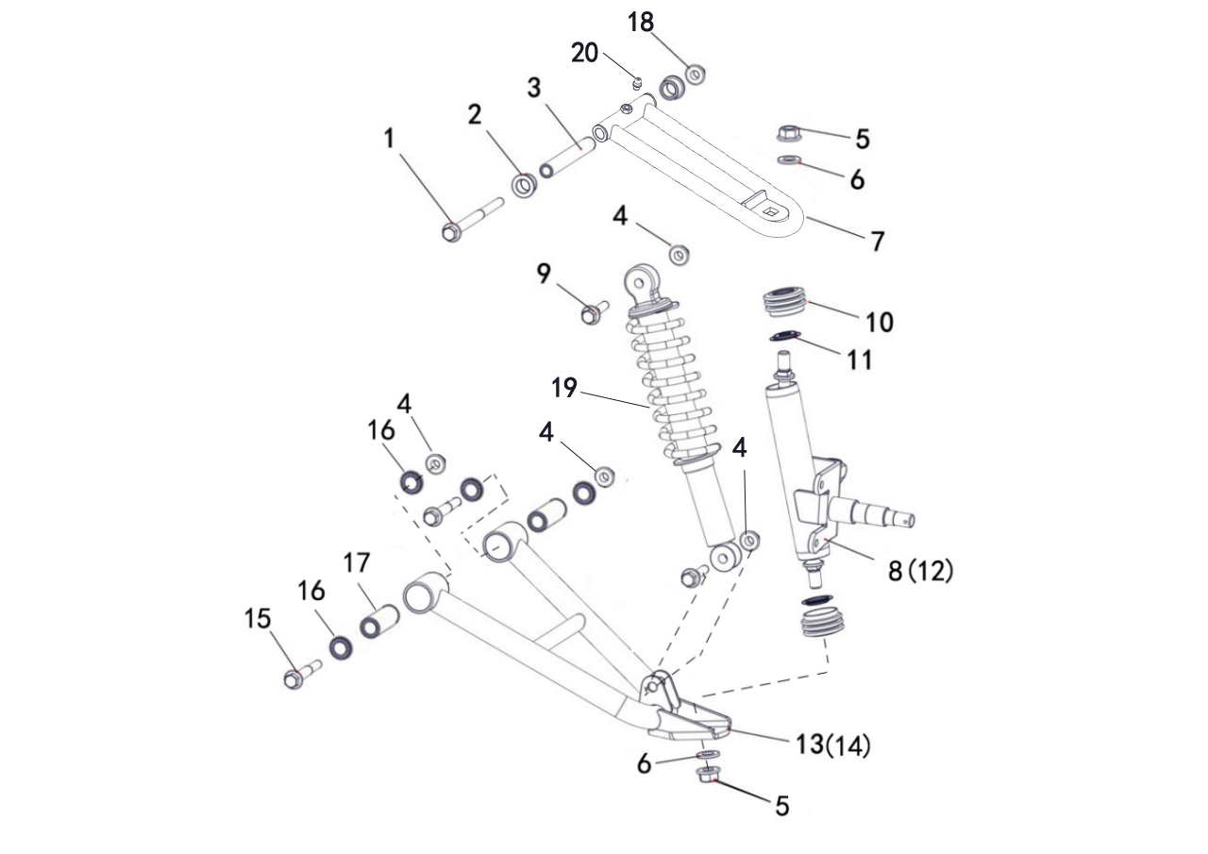

REF. No. | PART No. | DESCRIPTION | Q'TY | PIN | I/C | PLM | 名称 | PRICE | 老图号
1 | 56027 | BOLT | 2 |  |  | 4DF-23503-00 | 前上A臂安装轴 | 1.31
2 | 56028 | BUSHING | 4 |  |  | 4DF-23502-00 | 上摇架尼龙套 | 0.1
3 | 62242 | SHAFT PIVOT ，LONG | 2 |  |  | 4BS-23501-00 | 上摇架衬管 | 1.02
4 | 11287 | NUT M10 | 8 |  |  | B52F31000A | 螺母M10X1.25 | 0.1
5 | 11480 | NUT M12 | 4 |  |  | B52F31200A | 螺母M12X1.25 | 0.16
6 | 11794 | WASHER 12 | 4 |  |  | B637312000 | 垫圈12 | 0.1
7 | 62243 | ARM UPPER FRT | 2 |  |  | 4BS-23507-10 | 前左上A臂焊接组件 | 8.46
8 | 62244 | CARRIER BEARING,FRONT,LH | 1 |  |  | 4BS-23103-00 | 前左转向节 | 31.6
9 | 11271 | BOLT M10X1.25X42 | 4 |  |  | B12D31042A | 螺栓M10X1.25X42 | 0.1
...

V07
7 SHOCK ABSORBER REAR
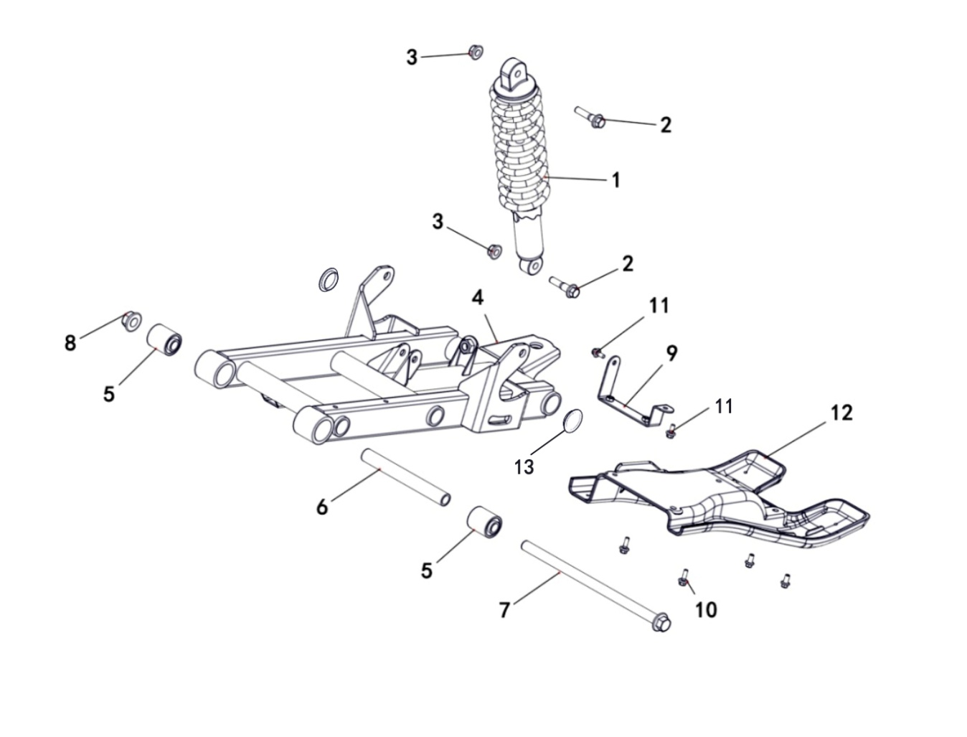

REF. No. | PART No. | DESCRIPTION | Q'TY | PIN | I/C | PLM | 名称 | PRICE | 老图号
1 | 62251 | SHOCK ABSORBER REAR,BLACK | 1 |  |  | 4BS-22110-00-1H | 后减震器组件（黑色） | 27.59
1 | 622513P | SHOCK ABSORBER REAR, BLUE | 1 |  |  | 4VE-22110-00-3P | 后减震器组件（蓝色） | 27.59
2 | 11271 | BOLT M10X1.25X42 | 2 |  |  | B12D31042A | 螺栓M10X1.25X42 | 0.1 | GB/T16674.2
3 | 11287 | NUT M10X1.25 | 2 |  |  | B52F31000A | 螺母M10X1.25 | 0.1 | GB/T6187
4 | 37307 | SWINGARM ASSY | 1 |  |  | 4BR-46110-00 | 后摇架焊接组件 | 52.22
5 | 37312 | SHAKER CUSHION SLEEVE | 2 |  |  | 4BR-46130-00 | 摇架缓冲套 | 2.14
6 | 37308 | SWING ARM PIVOT BUSHING | 1 |  |  | 4BR-46111-10 | 摇架中间套 | 2.89
7 | 36819 | SWING ARM PIVOT | 1 |  |  | 4BH-46116-00 | 摇架轴 | 2.76
8 | 11577 | NUT M14X1.5 | 1 |  |  | B52F31400F | 螺母M14X1.5 | 0.2 | GB/T6187.2
...

V08
8 WHEEL FRONT
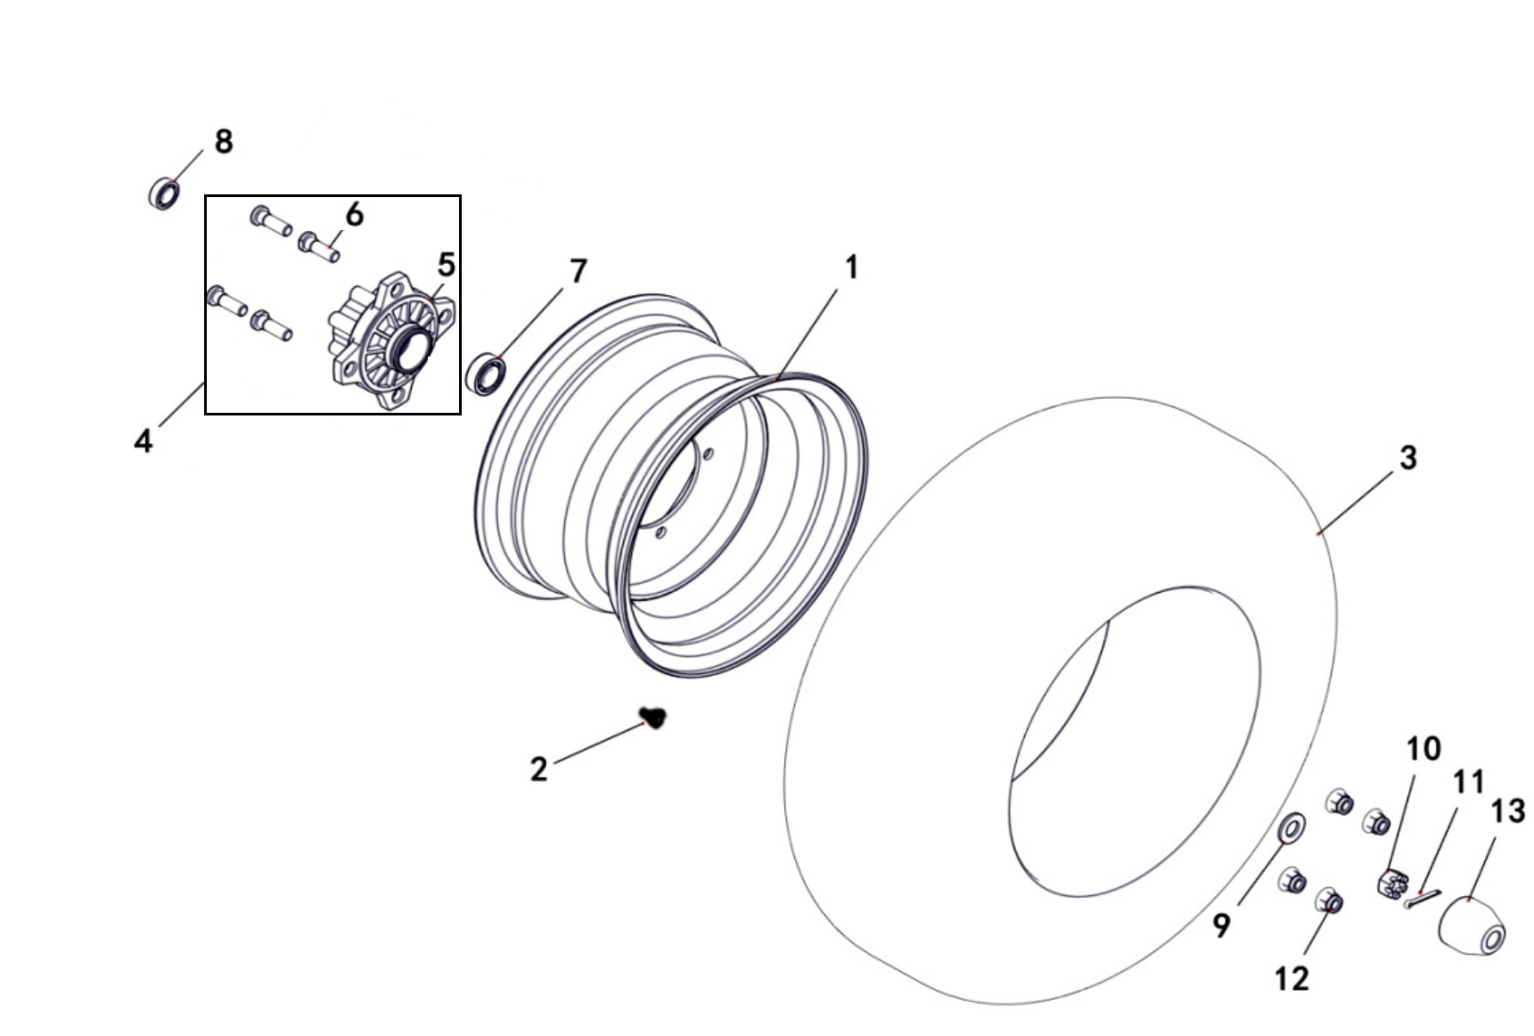
轮辋图片
4VE-25181-00

 |  |  |  |  |  | 4BR-25181-10-1J | 4BS-25181-00-1J |  | 4BS-25182-00
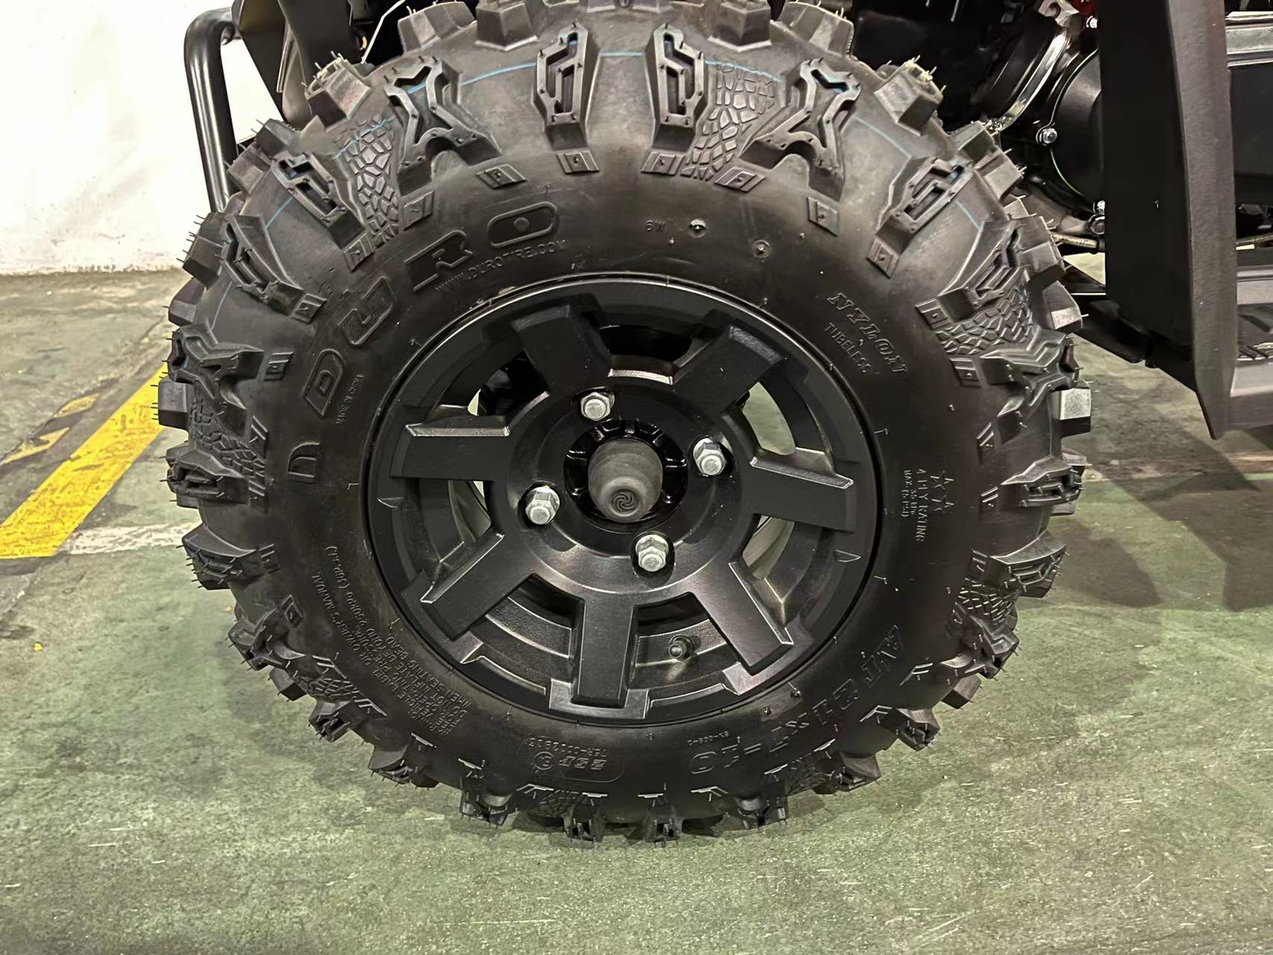
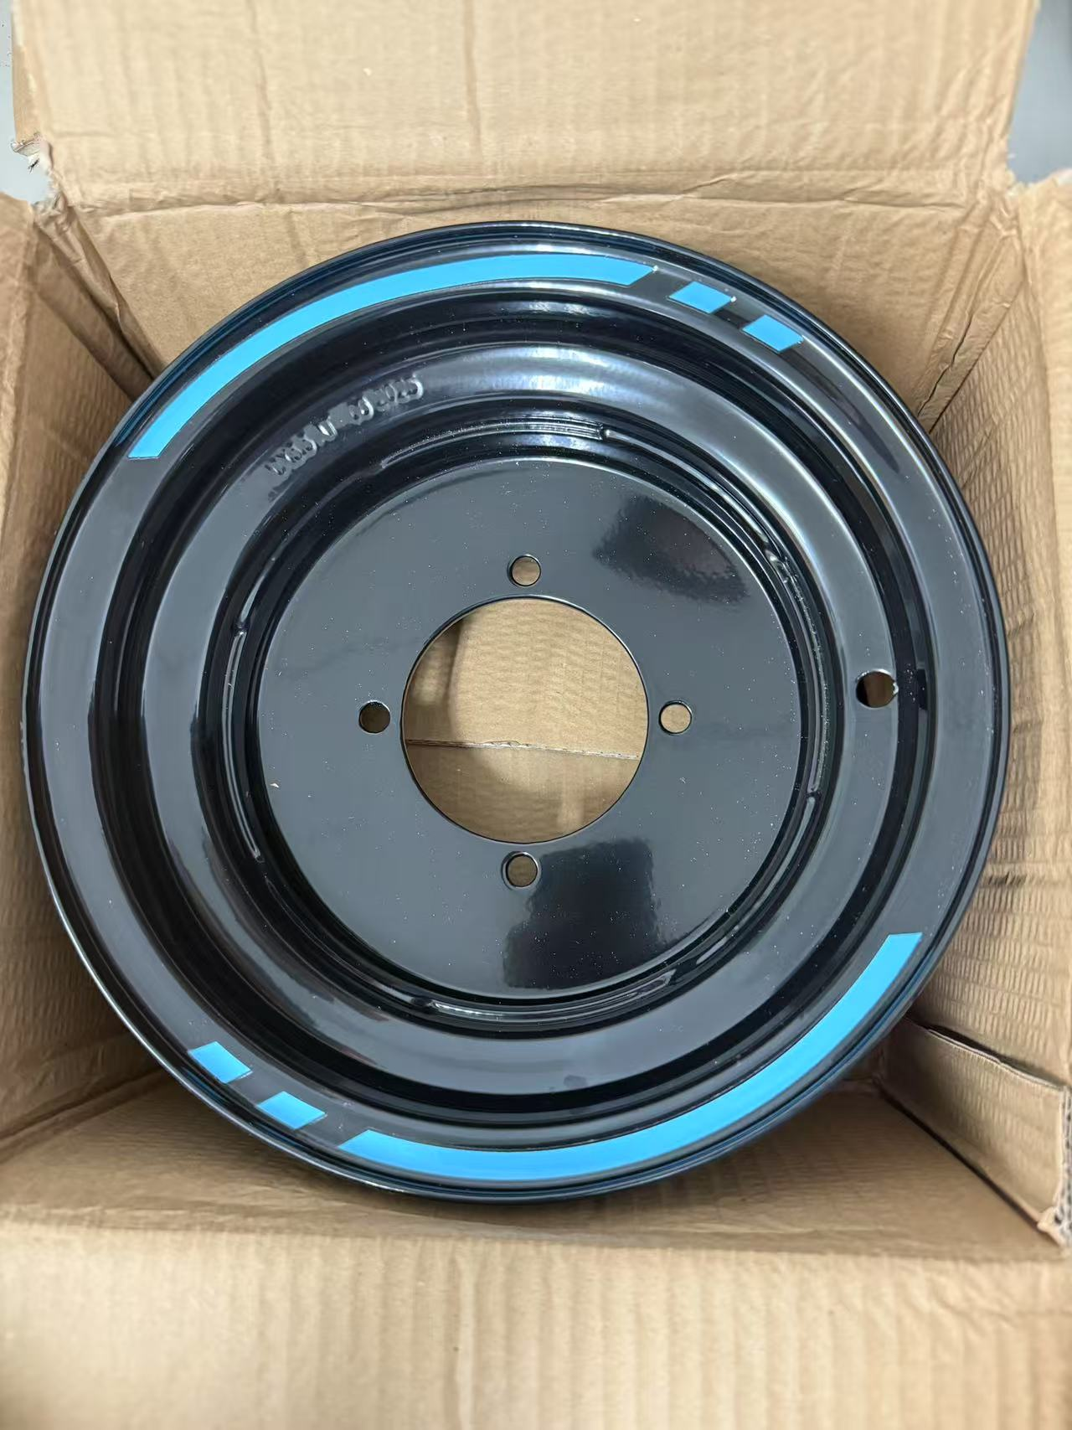

轮胎图片 4BH-25114-10

REF. No. | PART No. | DESCRIPTION | Q'TY | PIN | I/C | PLM | 名称 | PRICE | 老图号
1 | 37362 | IRON WHEEL，FRONT，BLACK | 2 |  |  | 4BR-25181-10-1J | 前轮辋（铁）（黑色) | 25.47
1 | 62488 | IRON WHEEL，FRONT，BLACK | 2 |  |  | 4VE-25181-00 | 前轮辋（铁） | 25.47 |  | 缺照片 | 究竟是什么颜色
1 | 62254 | ALUMINUM WHEEL，FRONT，BLACK | 2 |  |  | 4BS-25181-00-1J | 前轮辋（铝)（黑色） | 68.98
1 | 62404 | ALUMINUM WHEEL，FRONT，POLISHING | 2 |  |  | 4BS-25182-00 | 前轮辋（铝)（抛光铝轮） | 61.89
2 | 20807a | VALVE，RIM | 2 |  |  | B972000001 | 气门嘴Z2-01-1 | 0.7 | GB12836.1
3 | 62257 | TIRE FRONT | 2 |  |  | 4BH-25114-10 | 前轮胎AT21×7-10（华丰 小A纹） | 42.91
4 | 56050 | HUB FOR STEEL WHEEL ASSY | 2 |  |  | 4DF-25120-00 | 前轮毂组件 | 21.36
5* | 56043 | HUB ASSY SHRT | 2 |  |  | 4DF-25110-00 | 前轮毂 | 21.36
...

V09
9 WHEEL REAR
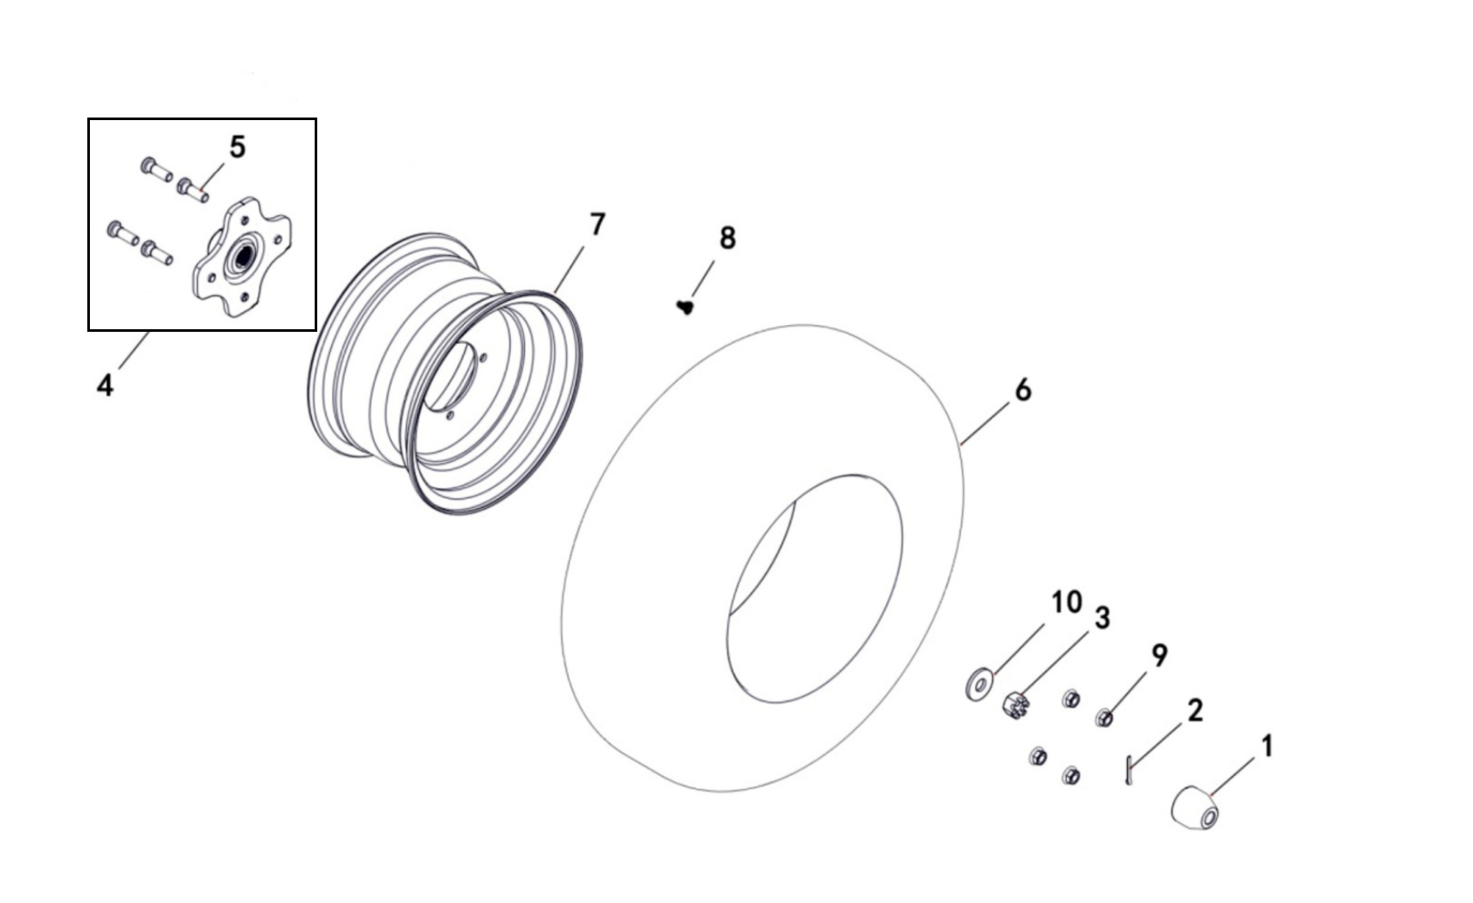
轮辋图片
4BR-25381-10-1J 4BS-25381-00-1J 4BS-25382-00 4VE-25381-00

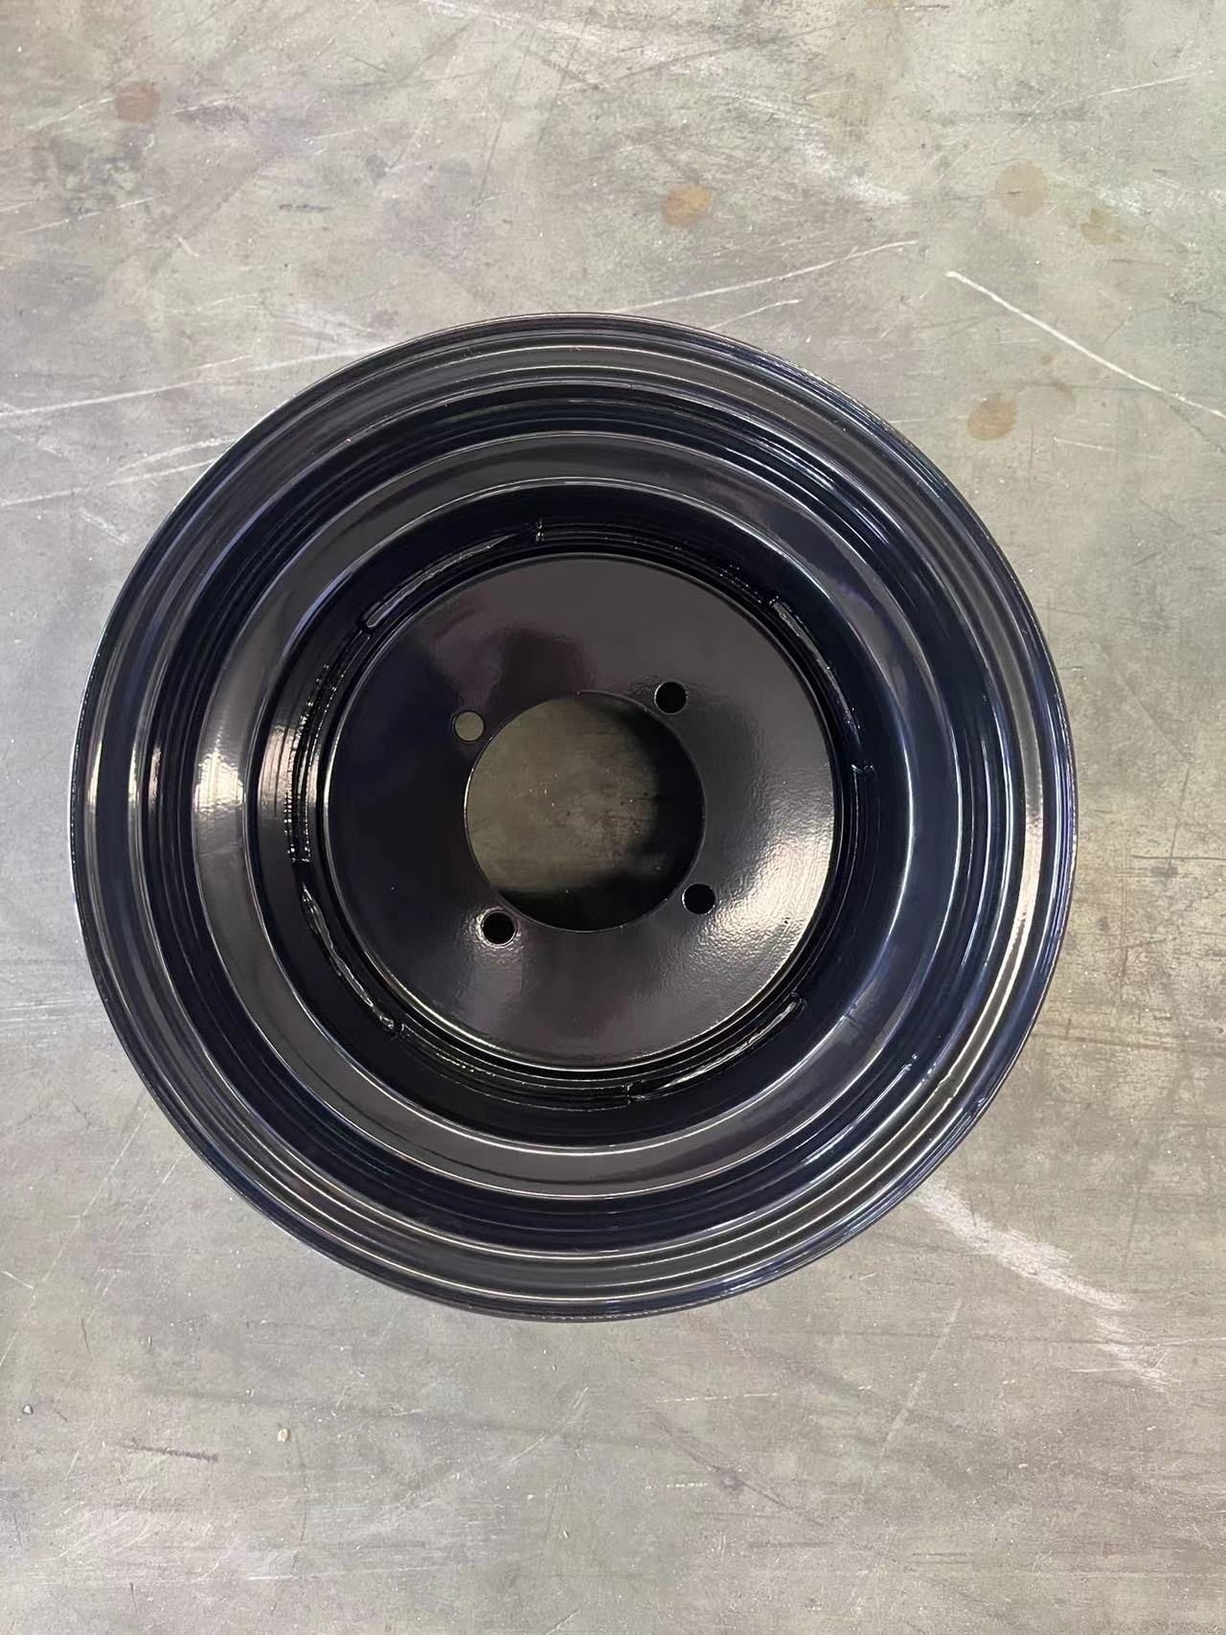

轮胎图片 4BH-25312-10

REF. No. | PART No. | DESCRIPTION | Q'TY | PIN | I/C | PLM | 名称 | PRICE | 老图号
1 | 56049 | PROTECTIVE RUBBER | 2 |  |  | 4DF-25112-00 | 前轮护套 | 0.76
2 | 10038 | COTTER PIN 4X28 | 2 |  |  | B377204280 | 开口销 4X28 | 0.06 |  | GB/T91
3 | 56055 | SLOTTED NUT M16X1.5 | 2 |  |  | B5FF31600F | 螺母M16X1.5 | 1.57 |  | GB/T9458.2镀黑锌
4 | 37283 | HUB REAR | 2 |  |  | 4BR-25361-00 | 后轮毂组件 | 15.47
5* | 48155 | THE REAR WHEEL BOLT INSTALLATION | 8 |  |  | 4CZ-25108-00 | 压装螺钉M10X1.25 | 0.31
6 | 62258 | TIRE REAR | 2 |  |  | 4BH-25312-10 | 后轮胎AT22×10-10（华丰 小A纹） | 61.68
7 | 37363 | IRON WHEEL，REAR，BLACK | 2 |  |  | 4BR-25381-10-1J | 后轮辋（铁）（黑色） | 31.13
7 | 62489 | IRON WHEEL，REAR，BLACK | 2 |  |  | 4VE-25381-00 | 后轮辋（铁） | 31.13 |  | 缺照片 | 究竟是什么颜色
7 | 62259 | ALUMINUM WHEEL，REAR，BLACK | 2 |  |  | 4BS-25381-00-1J | 后轮辋（铝）（黑色） | 80.1
...

V10
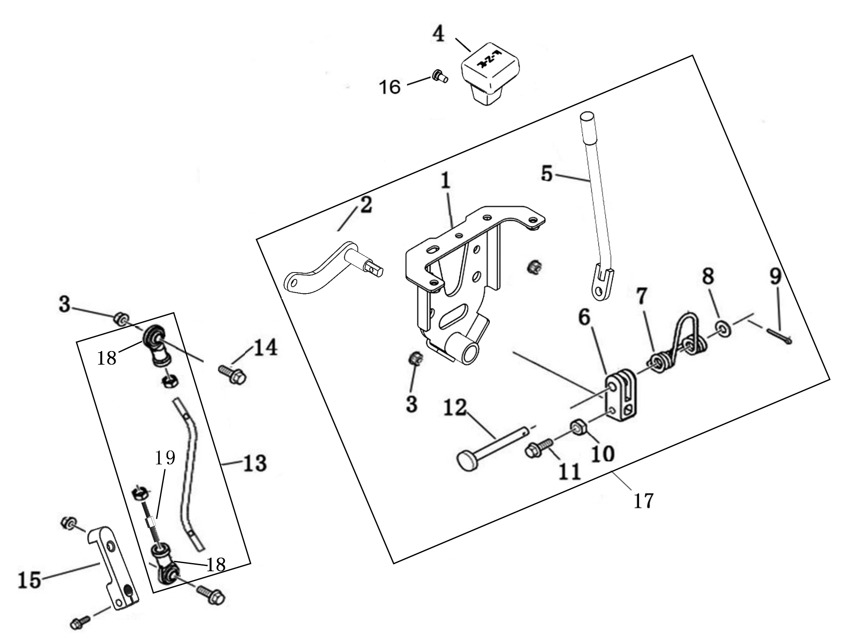
10 SHIFT
 |  |  |  |  |  |  |  |  |  | 20240219改图

REF. No. | PART No. | DESCRIPTION | Q'TY | PIN | I/C | PLM | 名称 | PRICE | 老图号
1* | 62431 | SHIFTER MOUNTING BRACKET | 1 |  |  | 4BS-18309-00 | 换挡手柄安装板组件 | 17.77 |  | 不单独提供
2* | 36723 | SHIFTER SPINDLE | 1 |  |  | 4BH-18311-00 | 换挡转轴 | 4.31 |  | 不单独提供
3 | 10882 | NUT M8 | 4 |  |  | B51F30800R | 螺母M8 | 0.11 | GB/T 6187
4 | 56065 | KNOB | 1 |  |  | 4DF-18104-00 | 换挡杆手柄 | 3.03
5* | 62432 | SHIFT LEVER | 1 |  |  | 4BS-18313-00 | 换挡杆焊接组件 | 4.45 |  | 不单独提供
6* | 36902 | SHIFT LEVER SUPPORT | 1 |  |  | 4BF-18311-00 | 换挡杆支座 | 2.73 |  | 不单独提供
7* | 36901 | TORSION SPRING | 1 |  |  | 4BF-18120-00 | 扭簧 | 1.02 |  | 不单独提供
8* | 11788 | WASHER 8 | 1 |  |  | B637308000 | 垫圈8 | 0.1 | GB/T97.1 | 不单独提供
9* | 10685 | COTTER PIN 2X16 | 1 |  |  | B377202160 | 开口销2X16 | 0.06 |  | 不单独提供
...

V13
13 REAR AXLE

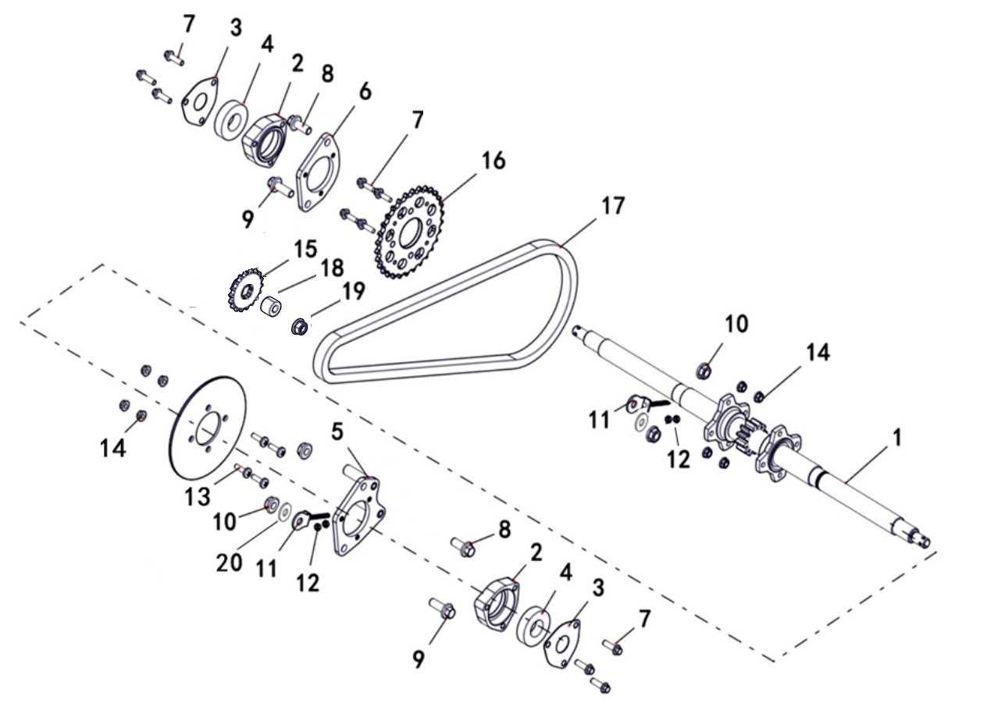

REF. No. | PART No. | DESCRIPTION | Q'TY | PIN | I/C | PLM | 名称 | PRICE | 老图号
1 | 62265 | REAR AXLE | 1 |  |  | 4BS-23801-00 | 后轴 | 87.78
2 | 56092 | HOUSING-AXLE BEARING | 2 |  |  | 4DF-23805-00 | 右轴承座 | 6.23
3 | 56097 | PLATE-RETAINER,BEARING | 2 |  |  | 4DF-23806-00 | 轴承座封盖 | 2.23
4 | 11797 | BEARING 6206-2RS | 2 |  |  | BCC0100130 | 轴承6206-2RZ | 3.25 | GB/T276
5 | 37310 | BRACKET,HOUSING-AXLE BEARING，L | 1 |  |  | 4BR-46122-00 | 轴承座安装板（左） | 3.78
6 | 37311 | BRACKET,HOUSING-AXLE BEARING，R | 1 |  |  | 4BR-46123-00 | 轴承座安装板（右） | 6.45
7 | 11798 | BOLT M8×30 | 10 |  |  | B13A40830R | 螺栓M8X30 | 0.16
8 | 12021 | BOLT M12×30 | 2 |  |  | B12D81230A | 螺栓M12X1.25X30 | 0.1 | GB/T16674.1镀黑锌10.9级
9 | 37313 | BOLT | 2 |  |  | 4BR-46150-00 | 轴承座安装板紧固螺栓 | 0.22
...

V18
18 ELECTRICAL SYSTEM
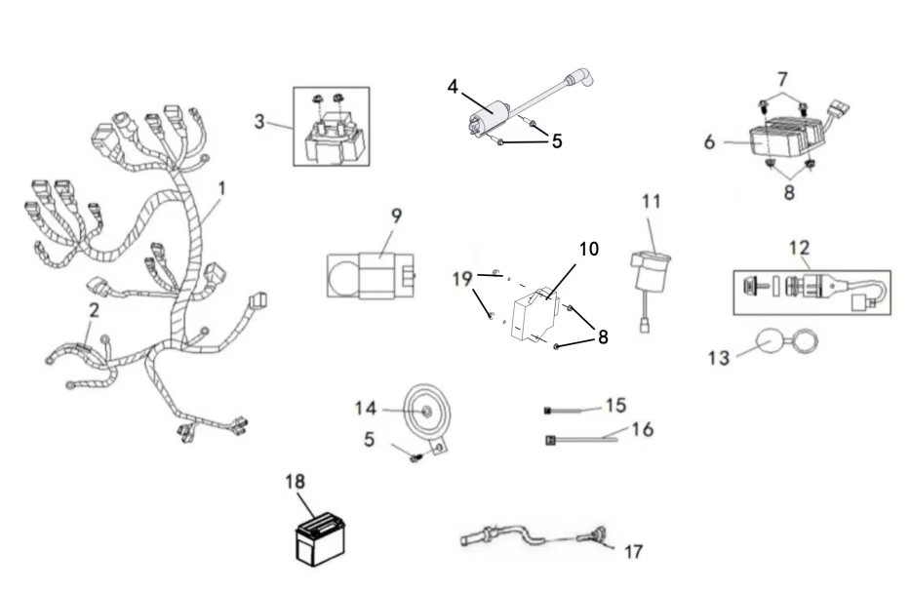

REF. No. | PART No. | DESCRIPTION | Q'TY | PIN | I/C | PLM | 名称 | PRICE | 老图号
1 | 62493 | WIRING HARNESS | 1 |  |  | 4VE-82590-00 | 电缆总成 | 53.40
2 | 37316 | 15 AMP FUSE | 2 |  |  | 4BR-82515-00 | 玻璃保险管15A | 1.11
3 | 29143 | STARTING RELAY | 1 |  |  | 3AT-61940-00 | 起动继电器 | 3.54
4 | 62494 | IGNITION COIL | 1 |  |  | 4VE-82301-00 | 高压包组件 | 6.68
5 | 11718 | BOLT M6×20 | 2 |  |  | B11A30520R | 螺栓M5X20 | 0.1
6 | 62495 | RECTIFIER REGULATOR | 1 |  |  | 4VE-81901-00 | 整流稳压器 | 10.25
7 | 11496 | BOLT M6×30 | 2 |  |  | B11A30630R | 螺栓M6X30 | 0.06
8 | 11520 | NUT M6 | 4 |  |  | B53L20600R | 螺母M6 | 0.16
...

V19
19 BRAKING SYSTEM
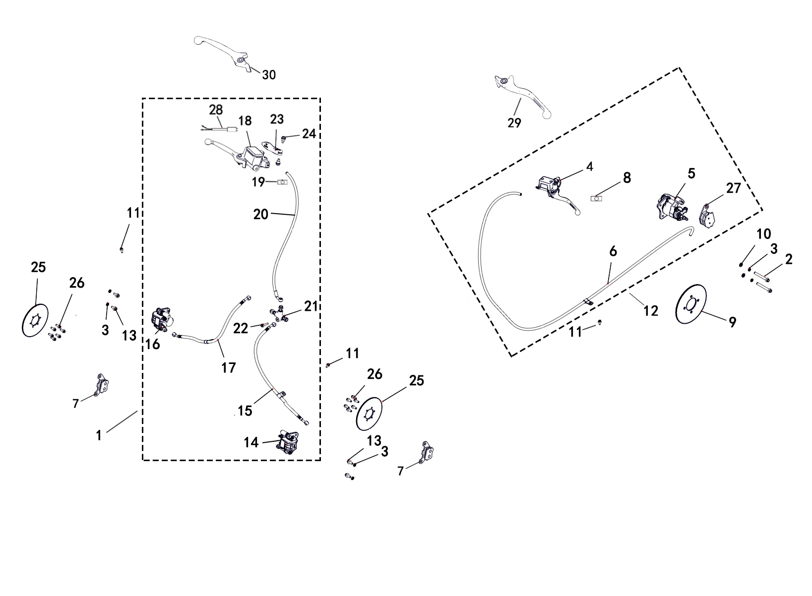

REF. No. | PART No. | DESCRIPTION | Q'TY | PIN | I/C | PLM | 名称 | PRICE | 老图号
1 | 62278 | REAR BRAKE ASSEMBLY | 1 |  |  | 4BS-25820-00 | 前制动总成 | 60.08 |  | 二厂家
2 | 37306 | BOLT，PARKING CALIPER | 2 |  |  | 4BR-25850-00 | 驻车卡钳安装螺栓 | 0.49
3 | 10106 | SPRING WASHER 8 | 6 |  |  | B653308000 | 弹垫8 | 0.06 | GB/T93镀黑锌
4 | 37288 | MASTER CYLINDER WITH BRAKE LEVER | 1 |  |  | 4BR-25812-00 | 总泵总成 | 12.46
5 | 37289 | BRAKE CALIPER ，REAR | 1 |  |  | 4BR-25813-00 | 分泵总成 | 25.81
6 | 37290 | REAR BRAKE HOSE | 1 |  |  | 4BR-25814-00 | 制动软管总成 | 4.9
7 | 37291 | INSIDE AND OUTSIDE PAD ,FRONT | 2 |  |  | 4BR-25815-00 | 内、外蹄片 | 4.9
8 | 37285 | BRAKE LIGHT SWITCH | 1 |  |  | 4BR-25801-00 | 刹车灯开关 | 0.89
9 | 37287 | REAR BRAKE DISC | 1 |  |  | 4BR-25811-00 | 后制动盘 | 4.9
...

V33
33. MIRROR（OPTIONS）
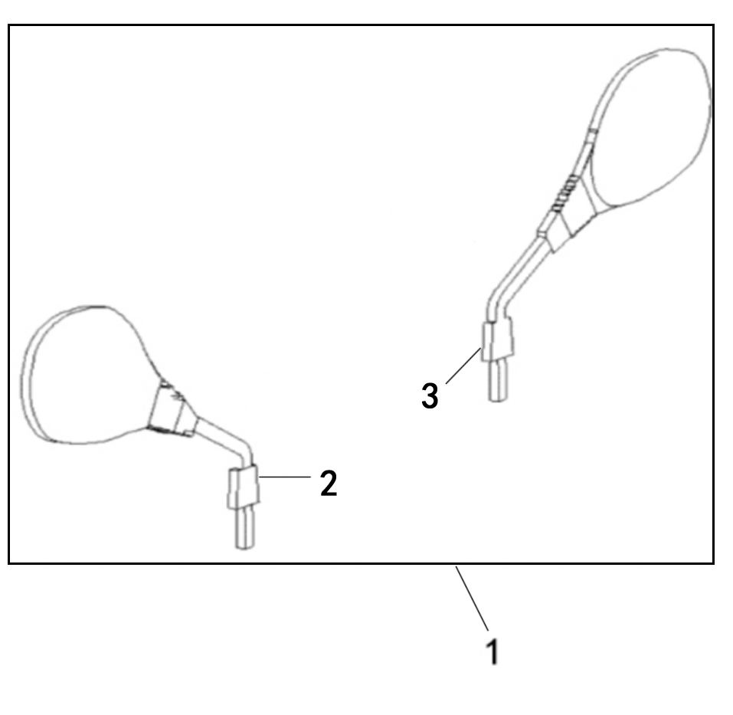

REF. No. | PART No. | DESCRIPTION | Q'TY | PIN | I/C | PLM | 名称 | PRICE | 老图号
1 | 62411 | MIRROR ASSY（E4-81R-000208） | 1 |  |  | 4BB-26290-10 | 后视镜总成（E4-81R-000208） | 7.57
2* | 36101 | MIRROR，L | 1 |  |  | 4BB-26291-10 | 左后视镜 | 3.45 |  | 不单独提供
3* | 36103 | MIRROR，R | 2 |  |  | 4BB-26292-10 | 右后视镜 | 3.45 |  | 不单独提供

33.BACKREST（OPTIONS）
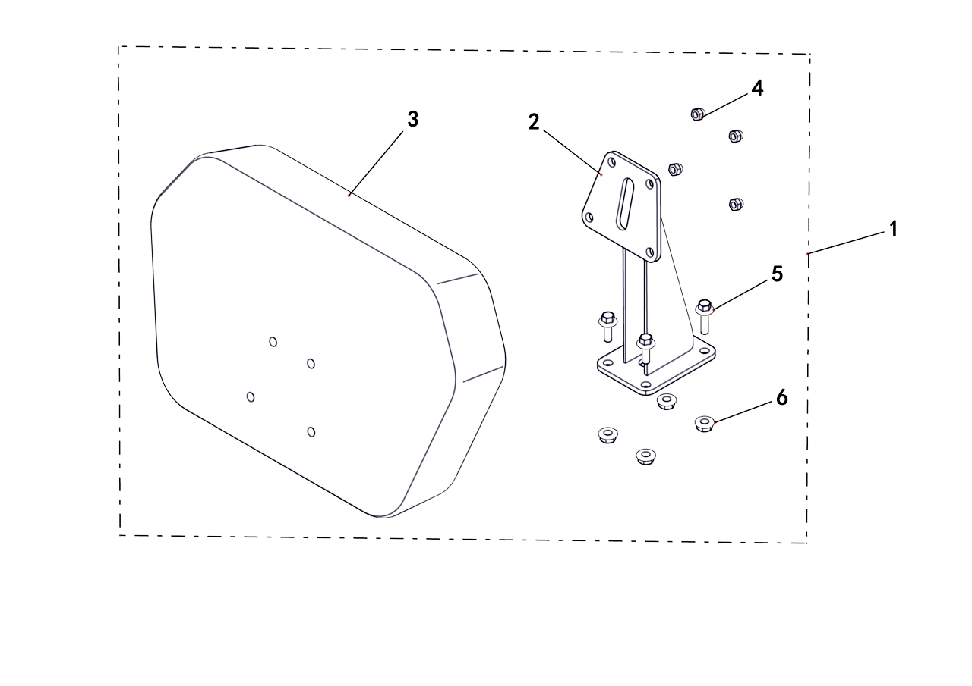

REF. No. | PART No. | DESCRIPTION | Q'TY | PIN | I/C | PLM | 名称 | PRICE | 老图号
1 | 62286 | BACKREST ASSY | 1 |  |  | 4BS-24710-00 | 附件 后靠背组件 | 23.59
2 | 62430 | REAR BACKREST WELD ASSEMBLY，BLACK | 1 |  |  | 4AV-24730-00-1H | 靠背支架（黑色） | 11.13
3 | 35721 | BACKREST | 1 |  |  | 4AV-24830-10 | 靠背（蒙皮款） | 8.34
4 | 10919 | NUT M8 | 4 |  |  | B5DF20800R | 螺母M8 | 0.1
5 | 10059 | BOLT M8X25 | 4 |  |  | B11A30825R | 螺栓M8X25 | 0.11
6 | 10882 | NUT M8 | 4 |  |  | B51F30800R | 螺母M8 | 0.11

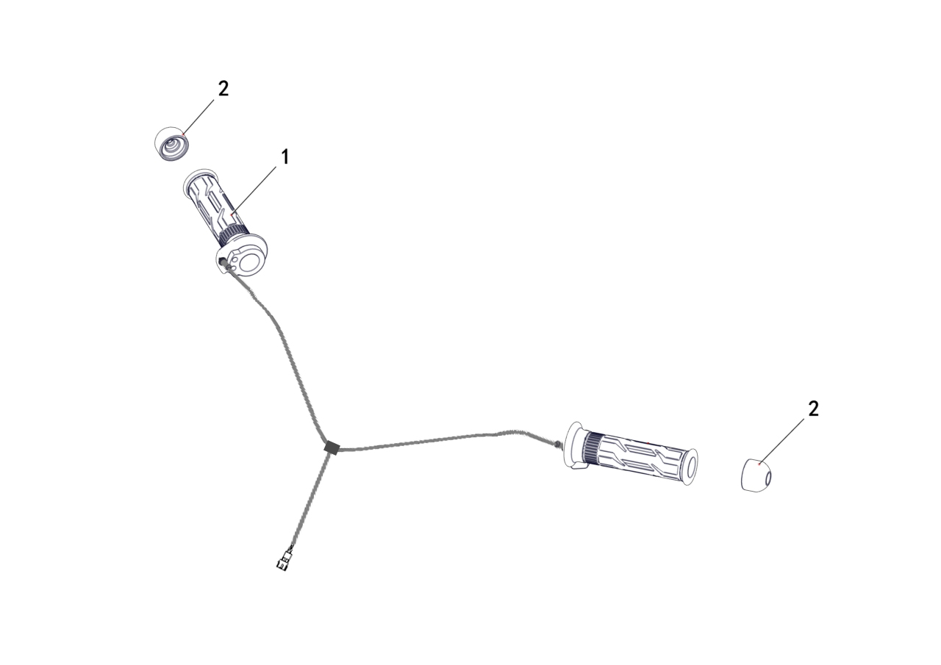
33.ELECTRIC HEATING GRIP（OPTIONS）
 |  |  |  |  |  | 20220424改图片

REF. No. | PART No. | DESCRIPTION | Q'TY | PIN | I/C | PLM | 名称 | PRICE | 老图号
1 | 62289 | ELECTRIC HEATING GRIP | 1 |  |  | 4BN-26240-10 | 电加热把手套组件 | 57.85
2 | 62290 | END CAP | 2 |  |  | 4BN-26202-00 | 方向把堵头组件 | 1.42

33.TOWING BALL（OPTIONS）
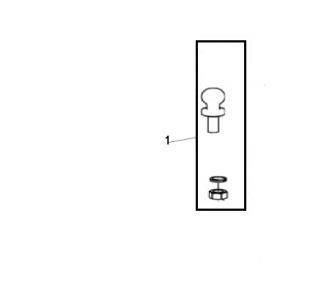

REF. No. | PART No. | DESCRIPTION | Q'TY | PIN | I/C | PLM | 名称 | PRICE | 老图号
1 | 62291 | TOWING BALL | 1 |  |  | 4BH-28501-00 | 牵引球（CE） | 7.48

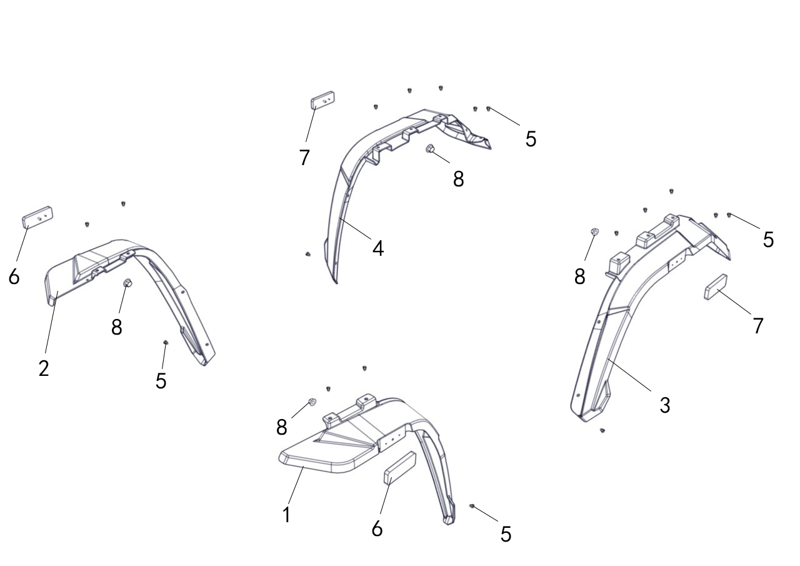
33.FENDER（OPTIONS）
 |  |  |  |  |  |  |  |  |  | 20240119增加

REF. No. | PART No. | DESCRIPTION | Q'TY | PIN | I/C | PLM | 名称 | PRICE | 老图号
1 | 62456 | FENDER，FL | 1 |  |  | 4BS-21511-00 | 前左挡泥板 | 2.93 |  | 20240119增加
2 | 62457 | FENDER，FR | 1 |  |  | 4BS-21512-00 | 前右挡泥板 | 2.93 |  | 20240119增加
3 | 62458 | FENDER，RL | 1 |  |  | 4BS-21611-00 | 后左挡泥板 | 2.93 |  | 20240119增加
4 | 62459 | FENDER，RR | 1 |  |  | 4BS-21612-00 | 后右挡泥板 | 2.93 |  | 20240119增加
5 | 48252 | RIVET | 18 |  |  | 4CZ-28355-00 | 膨胀螺钉 | 0.16 |  | 20240119增加
6 | 35760 | REFLECTOR | 2 |  |  | 3AV-85101-01 | 侧反射器 | 1.54 |  | 20240119增加
7 | 48627 | REAR REFLECTOR | 2 |  |  | 4CZ-85101-00 | 后反射器 | 0.88 |  | 20240119增加
8 | 11563 | NUT M5 | 4 |  |  | B51F30500R | 螺母M5 | 0.08 |  | 20240119增加

V34
LH250ATV-E系列贴花汇总一览表

序号 | LINHAI 贴花 4VE-0C9T1-00
1 | 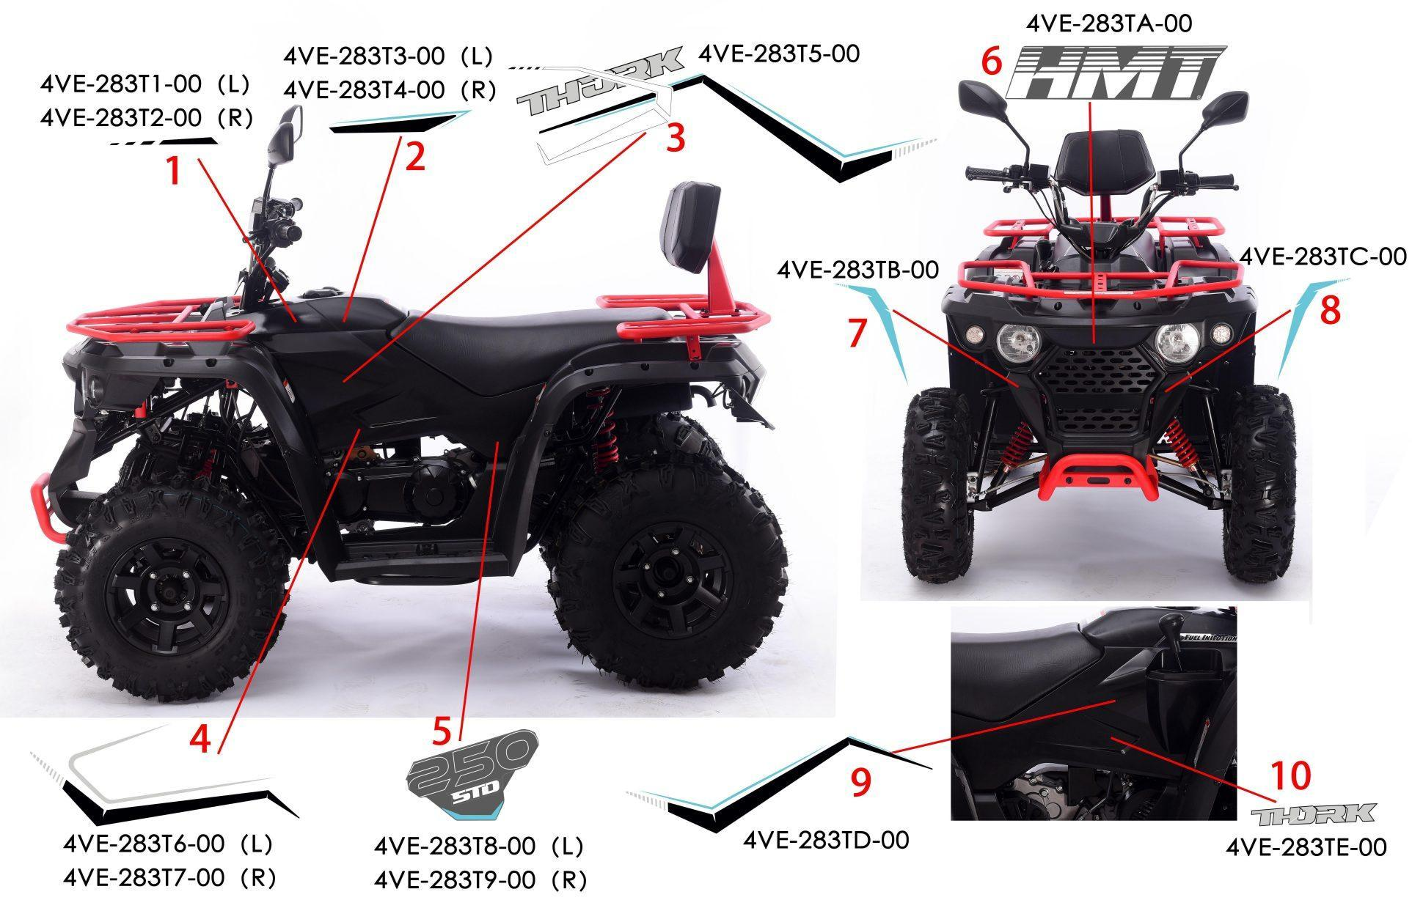

11

 | PART No. | DESCRIPTION | Q'TY | PIN | I/C | 图号 | 名称 | PRICE
 |  | DECALS 1 | 1 |  |  | 4VE-283T1-00 | 油箱上盖左前贴花 | /
...
5 |  | DECALS 5 | 1 |  |  | 4VE-283T8-00 | 左侧板后部250 STD贴花
5 |  | DECALS 5 | 1 |  |  | 4VE-283T9-00 | 右侧板后部250 STD贴花
6 |  | DECALS 6 | 1 |  |  | 4VE-283TA-00 | 前通风栅HMT贴花
7 |  | DECALS 7 | 1 |  |  | 4VE-283TB-00 | 前通风栅左装饰贴花
8 |  | DECALS 8 | 1 |  |  | 4VE-283TC-00 | 前通风栅右装饰贴花
9 |  | DECALS 9 | 1 |  |  | 4VE-283TD-00 | 右侧板上部装饰贴花
10 |  | DECALS 10 | 1 |  |  | 4VE-283TE-00 | 右侧板前THORK贴花 | /
11 | 62499 | DECALS ASSY | 1 |  |  | 4VE-0C9T1-00 | LH250ATV-E 1号装饰贴花 | 35

序号 | LINHAI 贴花 4VE-0C9T2-00
2 | 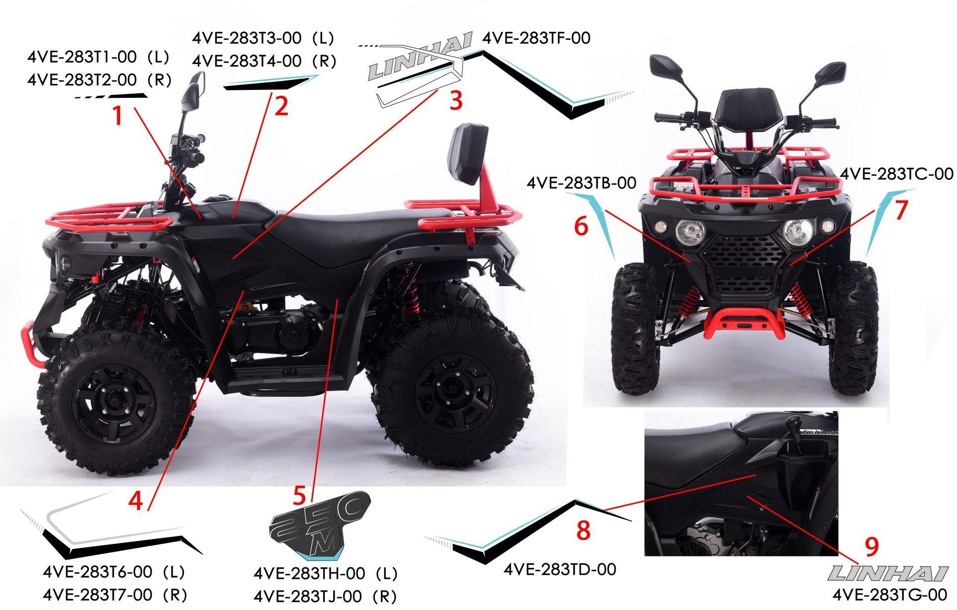

10

 | PART No. | DESCRIPTION | Q'TY | PIN | I/C | 图号 | 名称 | PRICE
 |  | DECALS 1 | 1 |  |  | 4VE-283T1-00 | 油箱上盖左前贴花 | /
...
6 |  | DECALS 6 | 1 |  |  | 4VE-283TB-00 | 前通风栅左装饰贴花 | /
7 |  | DECALS 7 | 1 |  |  | 4VE-283TC-00 | 前通风栅右装饰贴花 | /
8 |  | DECALS 8 | 1 |  |  | 4VE-283TD-00 | 右侧板上部装饰贴花 | /
9 |  | DECALS 9 | 1 |  |  | 4VE-283TG-00 | 右侧板前LINHAI贴花 | /
10 | 62500 | DECALS ASSY | 1 |  |  | 4VE-0C9T2-00 | LH250ATV-E 2号装饰贴花 | 35

附件17：LH150ATV-D警告贴花在车体上的粘贴位置 美标
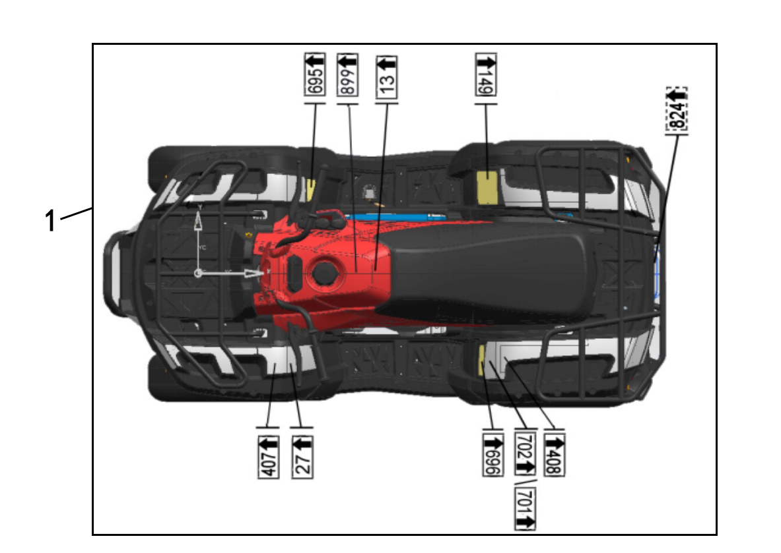

REF. No. | PART No. | DESCRIPTION | Q'TY | PIN | I/C | 图号 | 名称
1 | 62412 | WARNING DECALS ASSY(American-Standard) | 1 |  |  | 4BH-283U1-00 | M200美标警告贴花组 | 6.68

附件17：LH150ATV-D警告贴花在车体上的粘贴位置 乌克兰
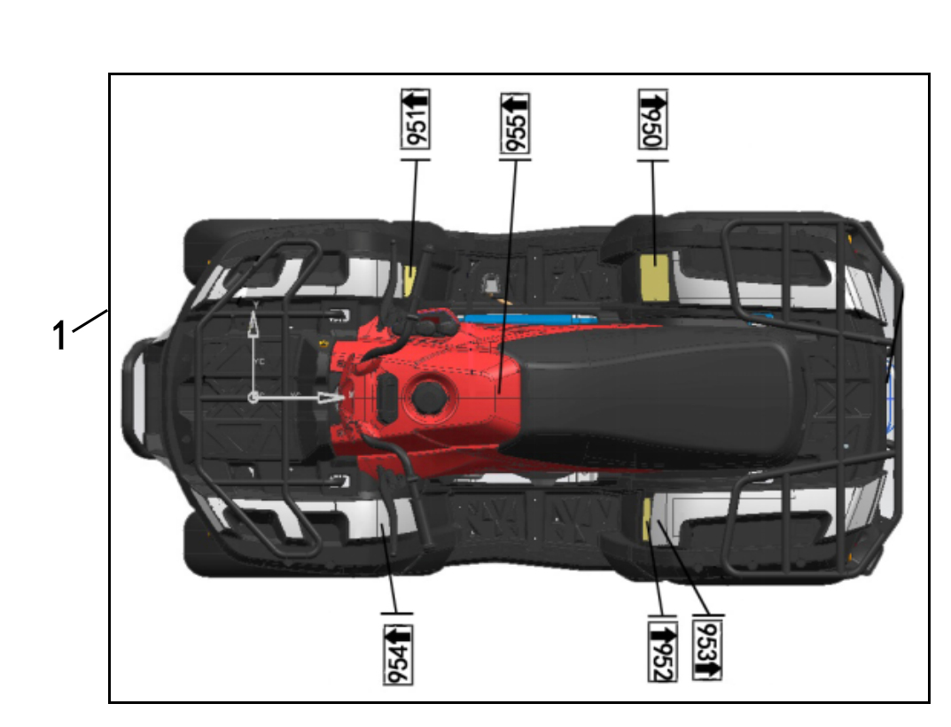

REF. No. | PART No. | DESCRIPTION | Q'TY | PIN | I/C | 图号 | 名称
1 | 62416 | WARNING DECALS ASSY（Ukraine） | 1 |  |  | 4BH-283U5-00 | M200乌克兰警告贴花组 | 6.68

V35
LH250ATV-E说明书

1 | 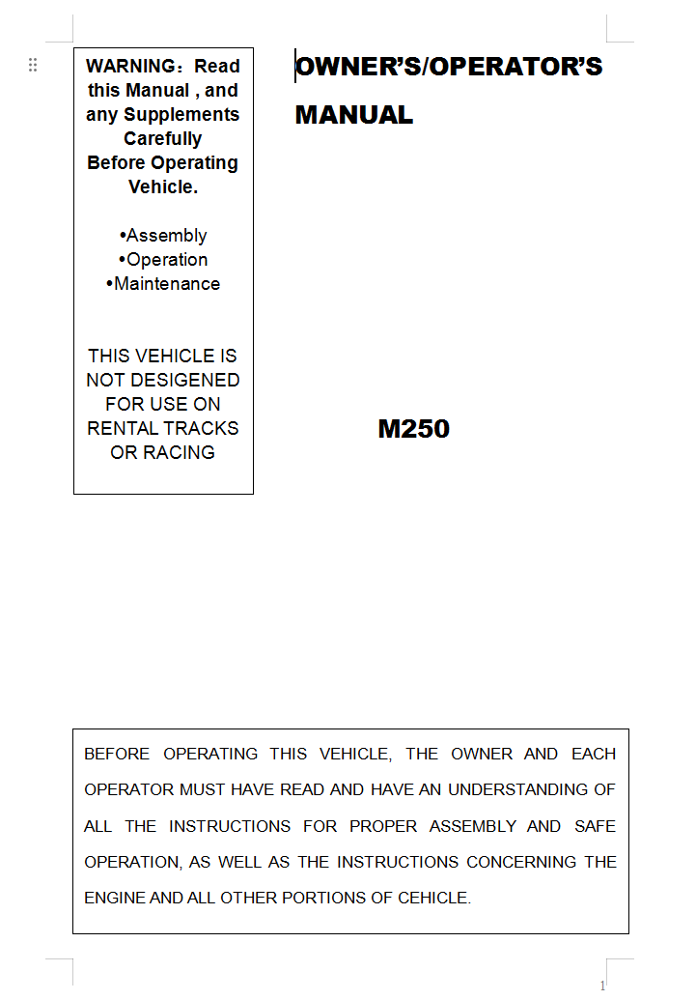
...

E01（CE 美标）
1 ENGINE
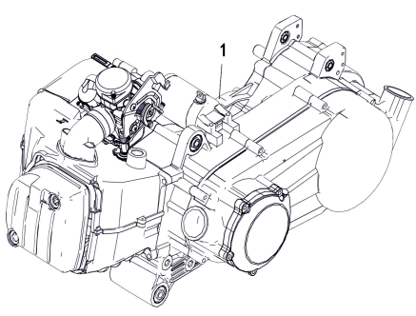

REF. No. | PART No. | DESCRIPTION | Q'TY | PIN | I/C | PLM | 名称 | PRICE | 老图号
1 | 62585 | ENGINE | 1 |  |  | 1EJ-00000-00 | LH1P70YMM汽油机（CE） | 760

E02
2 CYLINDER HEAD
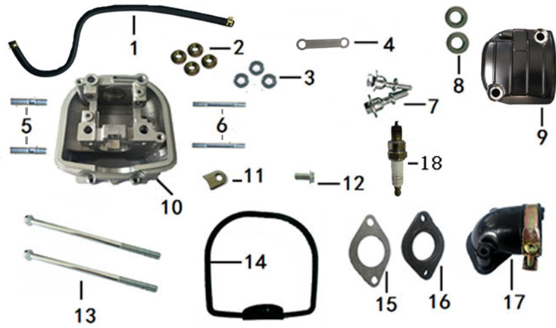

REF. No. | PART No. | DESCRIPTION | Q'TY | PIN | I/C | PLM | 名称 | PRICE | 老图号
1 | 62517 | TUBE,BREATHER | 1 |  |  | 065YML0-0101100A0 | 缸头回气胶管组件（200#油冷） | 0.67
2 | 12151 | NUT M8 | 4 |  |  | GB06177-86-080000 | 六角法兰面螺母(M8) | 0.1
3 | 11764 | WASHER,φ8×φ19×2 | 3 |  |  | GB19675-05-190200 | 垫片（φ8×φ19×2） | 0.11
4 | 62518 | PLATE | 1 |  |  | 065YML0-010200200 | 油道压板（200#加长） | 0.49
5 | 12134 | STUD M6×32 | 2 |  |  | GB05785-86-080320 | 双头螺栓M8×32 | 0.11
6 | 62300 | STUD M6×63 | 2 |  |  | GB05785-86-060630 | 双头螺栓M6×63 | 0.36
7 | 12142 | BOLT, | 2 |  |  | GB05787-86-060441 | 盖罩螺栓（200专用） | 0.85
8 | 11756 | WASHER,12×22×5 | 2 |  |  | GB15326-94-022051 | 橡胶垫圈（12×22×5） | 0.36
9 | 62515 | COVER COMP.,CYLINDER HEAD | 1 |  |  | 065YML0-0101001A0 | 气缸头罩（200#加长） | 9.75
...

E03
3 VALVE
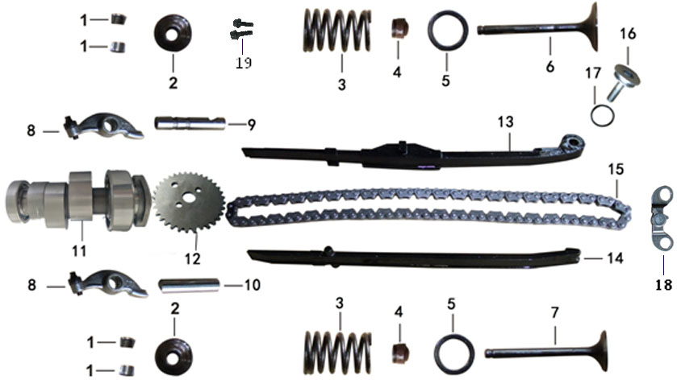

REF. No. | PART No. | DESCRIPTION | Q'TY | PIN | I/C | PLM | 名称 | PRICE | 老图号
1 | 37169 | COTTER,VALVE | 4 |  |  | 052QMI0-040100700 | 气门锁夹（GY6-125#） | 0.18
2 | 37167 | RETAINER,VALVE SPRING | 2 |  |  | 052QMI0-040100500 | 气门弹簧上座（GY6-125#） | 0.27
3 | 62537 | SPRING,VALVE(OUTER) | 2 |  |  | 065YML0-040100300 | 气门弹簧（200油冷#） | 1.6
4 | 37170 | SHIELD,OIL | 2 |  |  | 052QMI0-040110000 | 气门油封（GY6-125#） | 0.27
5 | 62584 | SEAT,VALVE SPRING OUTER | 2 |  |  | 0720MMD-040100600 | 气门弹簧下座（250水冷倒档#） | 0.39
6 | 62577 | VALVE,INLET | 1 |  |  | 069YMM0-040100100 | 进气门（230#油冷） | 4
7 | 62578 | VALVE,EXHAUST | 1 |  |  | 069YMM0-040100200 | 排气门（230#油冷） | 9.5
8 | 62538 | ARM ASSY. VALVE ROCKER | 2 |  |  | 065YML0-040200300 | 气门摇臂（200#油冷） | 3.1
9 | 62541 | SHAFT,INLET VALVE ROCKER ARM | 1 |  |  | 065YML0-040200600 | 进气门摇臂轴（200#油冷） | 0.58
...

E04
4 CYLINDER COMP
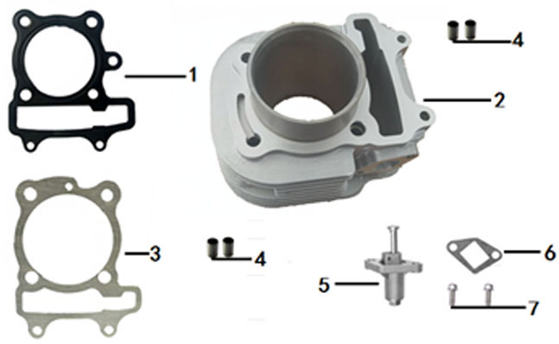

REF. No. | PART No. | DESCRIPTION | Q'TY | PIN | I/C | PLM | 名称 | PRICE | 老图号
1 | 62574 | GASKET,CYLINDER HEAD | 1 |  |  | 069YMM0-010200100 | 气缸头密封垫（200油冷#钢垫） | 1.11
2 | 62580 | CYLINDER COMP. | 1 |  |  | 070YMM0-010310000 | 气缸（230-1#油冷，缸径70） | 26.95
3 | 62519 | GASKET,CYLINDER | 1 |  |  | 065YML0-010300100 | 气缸体密封垫（200油冷#） | 0.22
4 | 11763 | PIN,DOWEL 10×16 | 4 |  |  | GB19675-05-100160 | 定位销10×16 | 0.11
5 | 62546 | TENSIONER COMP.,CAM CHAIN | 1 |  |  | 065YML0-040410000 | 张紧器（200#油冷） | 2.67
6 | 62502 | GASKET,CAM CHAIN TENSIONER | 1 |  |  | 039QMB0-0404003C0 | 张紧器密封垫（四冲50#加胶） | 0.11
7 | 11776 | BOLT M6×18 | 2 |  |  | GB05787-86-060180 | 六角法兰面螺栓M6×18 | 0.1

E05
5 CRANKSHAFT COMP
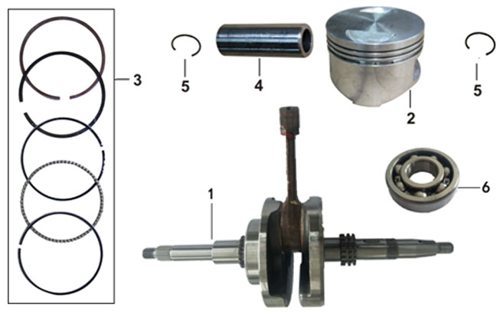

REF. No. | PART No. | DESCRIPTION | Q'TY | PIN | I/C | PLM | 名称 | PRICE | 老图号
1 | 62569 | CRANKSHAFT COMP. | 1 |  |  | 065YMLP-0302000C3 | 曲柄连杆组合（200#平衡轴#链轮34.5，立多禄KU滚针） | 53.4
2 | 62581 | PISTON COMP. | 1 |  |  | 070YMM0-030100100 | 活塞（230#-1油冷，外径70mm） | 11.5
3 | 62583 | RING SET,PISTON | 1 |  |  | 070YMM0-120000011 | 活塞环(230-1#油冷，直径70mm) | 9.95
4 | 62576 | PIN,PISTON | 1 |  |  | 069YMM0-030100200 | 活塞销（230#油冷） | 0.8
5 | 62536 | CHECK RING,STEEL CABLE BAFFLE | 2 |  |  | 065YML0-030100300 | 活塞销挡圈（200#油冷） | 0.06
6 | 12131 | BEARING 6305/P6 | 1 |  |  | GB00307-94-063050 | 轴承 6305/P6 | 2.83

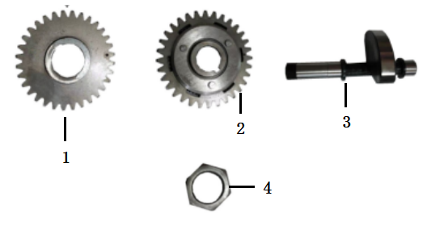

REF. No. | PART No. | DESCRIPTION | Q'TY | PIN | I/C | PLM | 名称 | PRICE | 老图号
1 | 62571 | DRIVING GEAR,BALANCE SHAFT | 1 |  |  | 065YMLP-100000100 | 平衡轴主动齿（200加长平衡轴#） | 17.5
2 | 62573 | GEAR, BALANCE SHAFT | 1 |  |  | 065YMLP-100100200 | 平衡轴齿轮（200加长平衡轴#） | 21
3 | 62572 | BALANCE SHAFT | 1 |  |  | 065YMLP-100100100 | 平衡轴（200加长平衡轴#） | 18
4 | 12150 | NUT M16×1 | 1 |  |  | GB06170-00-160100 | 平衡轴从动齿螺母(M16×1) | 0.1

E07
7 CRANKCASE COMP
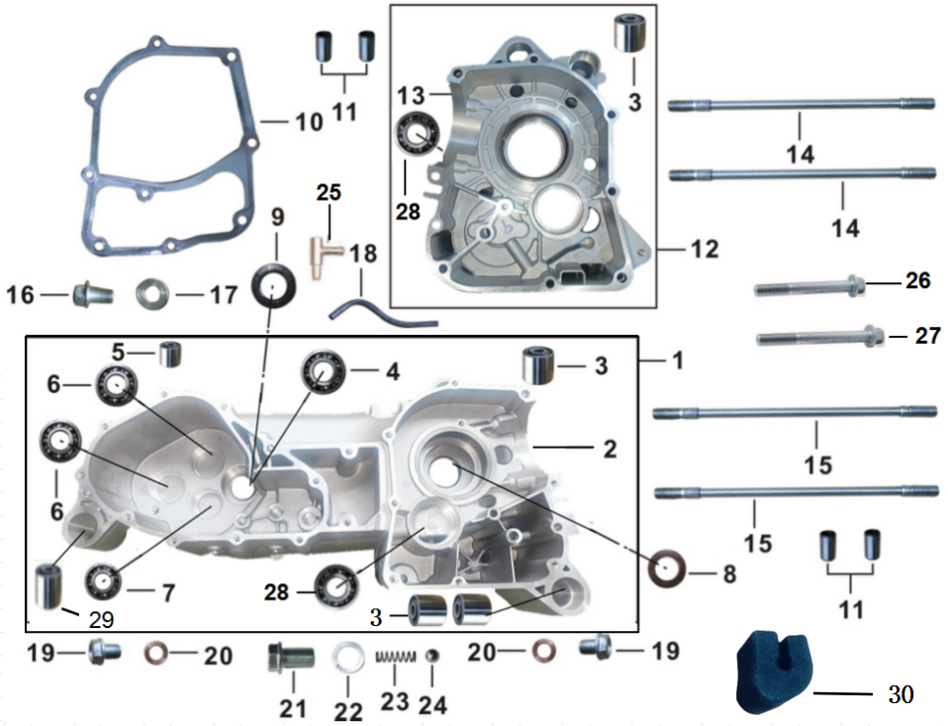

REF. No. | PART No. | DESCRIPTION | Q'TY | PIN | I/C | PLM | 名称 | PRICE | 老图号
1 | 62525 | CRANKCASE ASSY.,LEFT | 1 |  |  | 065YML0-0201000F0 | 左曲轴箱总成（新款) | 115
2 | 62528 | BODY SET,LEFT CRANKCASE | 1 |  |  | 065YML0-0201100F0 | 左曲轴箱（200#油冷,后端下部减震套孔φ28） | 97.5
3 | 62504 | BUSH,ENGINE HANGER CUSHION | 3 |  |  | 052QMI0-020100100 | 大减震套（GY6-125#） | 1.56
4 | 11736 | BEARING 6204/P63 | 1 |  |  | GB00307-94-062040 | 轴承（6204/P63） | 2.67
5 | 62527 | BUSH,ENGINE HANGER CUSHION | 1 |  |  | 065YML0-020100200 | 小减震套（200油冷#25*20） | 0.84
6 | 11735 | BEARING 6203 | 2 |  |  | GB00307-94-062030 | 轴承 6203 | 2.23
7 | 11734 | BEARING 6202 | 1 |  |  | GB00307-94-062020 | 轴承 6202 | 2.23
8 | 12155 | OIL SEAL 25×37×7 | 1 |  |  | GB15326-94-037070 | 油封25×37×7 | 1.35
...

E09
9 LEFT CRANKCASE COVER
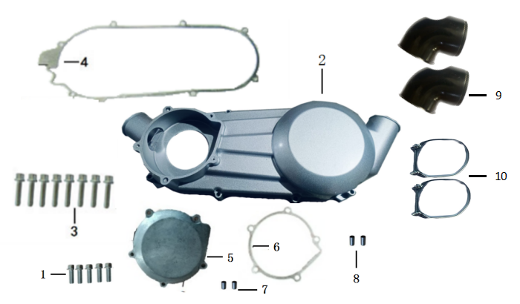

REF. No. | PART No. | DESCRIPTION | Q'TY | PIN | I/C | PLM | 名称 | PRICE | 老图号
1 | 12139 | BOLT M6×25 | 5 |  |  | GB05787-86-060250 | 六角法兰面螺栓M6×25 | 0.16
2 | 62529 | COVER COMP.,LEFT CRANKCASE | 1 |  |  | 065YML0-0202001FL | 左曲轴箱盖（200#金浩款,喷塑） | 30
3 | 11745 | BOLT M6×40 | 8 |  |  | GB05787-86-060400 | 六角法兰面螺栓M6×40 | 0.11
4 | 62520 | GASKET,LEFT CRANKCASE COVER | 1 |  |  | 065YML0-020000100 | 左曲轴箱盖密封垫（200#油冷） | 4.2
5 | 37164 | FRONT COVER,CVT | 1 |  |  | 052QMI0-02021030L | 喷塑金鹰小盖（GY6-125#） | 3.56
6 | 37235 | GASKET | 1 |  |  | 057QMJS-090000300 | 手拉起动盘密封垫（GY6-150倒档#） | 9.77
7 | 11762 | PIN,DOWEL 8×9×6.5 | 2 |  |  | GB19675-05-080900 | 定位销（8×9×6.5） | 0.11
8 | 11761 | PIN,DOWEL 8×9×6.8 | 2 |  |  | GB19675-05-080140 | 定位销（8×14×6.8） | 0.11
9 | 37245 | PIPE,AIR OUTLET | 2 |  |  | 063YMKA-0202005A0 | 出风管 | 2.23
...

E10
10 RIGHT CRANKCASE COVER
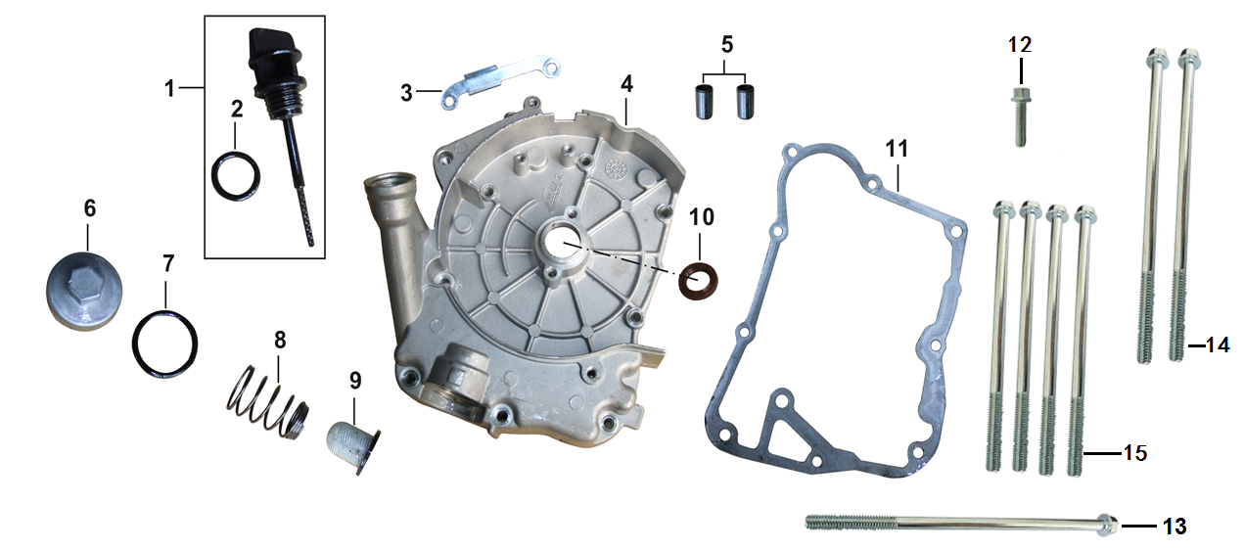

REF. No. | PART No. | DESCRIPTION | Q'TY | PIN | I/C | PLM | 名称 | PRICE | 老图号
1 | 62535 | GAUGE COMP.,OIL LEVEL | 1 |  |  | 065YML0-020500200 | 机油标尺（200油冷#） | 0.71
2 | 12163 | O-RING 18×3 | 1 |  |  | GB34521-92-180300 | O 型圈18×3 | 0.35
3 | 62524 | PLATE,WIRE PRESSURE | 1 |  |  | 065YML0-020000900 | ACG线夹（200油冷#） | 0.13
4 | 62534 | COVER COMP.,RIGHT CRANKCASE | 1 |  |  | 065YML0-020500100 | 右曲轴箱盖（200#油冷） | 16.5
5 | 11761 | PIN,DOWEL 8×14×6.8 | 2 |  |  | GB19675-05-080140 | 定位销（8×14×6.8） | 0.11
6 | 37192 | CAP,OIL STRAINER SCREEN | 1 |  |  | 052QMI0-070200200 | 机油滤网螺帽盖（GY6-125#） | 0.36
7 | 12164 | O-RING 30.5×3.0 | 1 |  |  | GB34521-92-305300 | O型圈（30.5×3.0，丙烯酸酯） | 0.75
8 | 37191 | SPRING,OIL STRAINER SCREEN | 1 |  |  | 052QMI0-070200100 | 滤网弹簧（GY6-125#） | 0.16
...

E11
11 GENERATOR
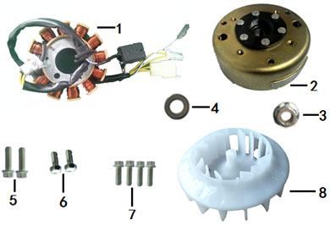

REF. No. | PART No. | DESCRIPTION | Q'TY | PIN | I/C | PLM | 名称 | PRICE | 老图号
1 | 37186 | STATOR COMP. | 1 |  |  | 052QMI0-0601100H0 | 定子（GY6-125#11极直流大四插）） | 16.02
2 | 37187 | ROTOR COMP. | 1 |  |  | 052QMI0-060120000 | 转子 | 8.9
3 | 12152 | NUT M12 M12×1.25 | 1 |  |  | GB06177-86-121250 | 六角法兰自锁螺母（M12×1.25） | 0.12
4 | 11767 | WASH φ12Xφ24X2 | 1 |  |  | GB19675-05-240200 | 垫片φ12×φ24×2 | 0.11
5 | 12139 | BOLT M6X25 | 2 |  |  | GB05787-86-060250 | 六角法兰面螺栓M6×25 | 0.16
6 | 11775 | BOLT M5X12 | 2 |  |  | GB05782-00-050120 | 六角螺栓M5×12 | 0.1
7 | 12137 | BOLT M6X18 | 1 |  |  | GB05787-86-060120 | 六角法兰面螺栓M6×12 | 0.11
8 | 62559 | FAN ASSY. | 1 |  |  | 065YML0-080000300 | 风扇（200油冷#） | 2.23

E12
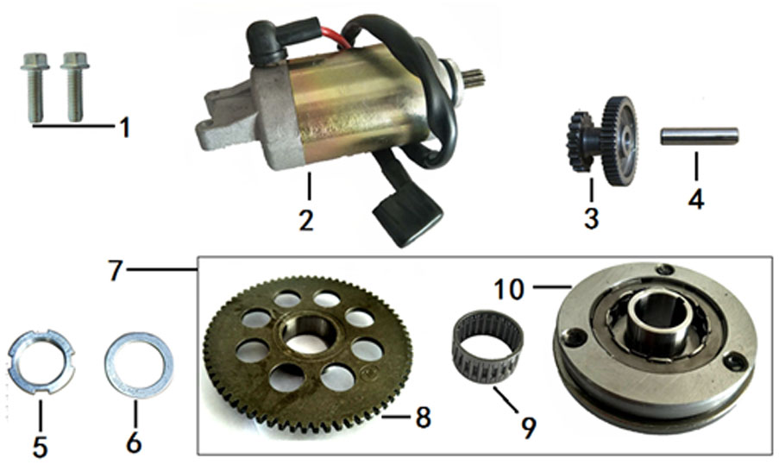
12 ELECTRIC STARTER
 |  |  |  |  |  |  |  |  |  | 2022.5.18换图

REF. No. | PART No. | DESCRIPTION | Q'TY | PIN | I/C | PLM | 名称 | PRICE | 老图号
1 | 12139 | BOLT M6×25 | 2 |  |  | GB05787-86-060250 | 六角法兰面螺栓M6×25 | 0.16
2 | 62579 | MOTOR COMP.,STARTING | 1 |  |  | 069YMM0-0904000B0 | 起动电机（230油冷#线长600mm） | 20.03
3 | 37199 | DUPLEX GEAR,ELECTRIC STARTING | 1 |  |  | 052QMI0-090000300 | 起动减速齿轮（GY6-125#） | 3.12
4 | 37200 | SHAFT,DUPLEX GEAR | 1 |  |  | 052QMI0-090000400 | 起动减速齿轮轴（GY6-125#） | 0.45
5 | 11754 | NUT,ROUND M22 | 1 |  |  | GB06177-86-220000 | 圆螺母 M22 | 0.27
6 | 12161 | WASHER,PLAIN φ22.2×φ39×2 | 1 |  |  | GB19675-05-390200 | 垫片（φ22.2×φ39×2） | 0.15
7 | 62570 | STARTING CLUTCH ASSY. | 1 |  |  | 065YMLP-090500000 | 超越离合器（200加长平衡轴#） | 21.25
8 | 62561 | DISK GEAR | 1 |  |  | 065YML0-090520200 | 超越离合器齿轮组 | 5.34
9 | 37202 | NEEDLE BEARING | 1 |  |  | 052QMI0-090500100 | 滚针轴承 | 0.89
...

E13
13 CVT
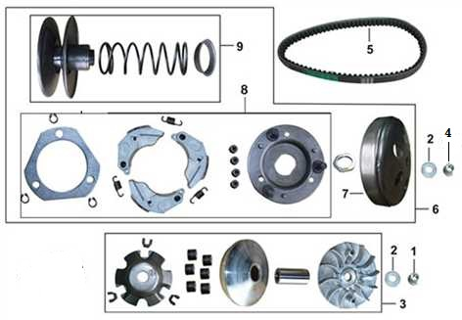

REF. No. | PART No. | DESCRIPTION | Q'TY | PIN | I/C | PLM | 名称 | PRICE | 老图号
1 | 11751 | NUT M12 | 1 |  |  | GB06177-86-120110 | 六角法兰面螺母M12×11 | 0.13
2 | 11768 | GASKET 12Xφ29X2.5 | 2 |  |  | GB19675-05-290250 | 垫片12×φ29×2.5 | 0.11
3 | 62563 | DRIVING PULLEY ASSY | 1 |  |  | 065YML0-1001000A0 | 前驱动皮带轮组合（200加长#） | 15.58
4 | 11752 | NUT M12 | 1 |  |  | GB06177-86-120800 | 六角法兰面螺母 M12×8 | 0.13
5 | 62562 | BELT | 1 |  |  | 065YML0-1000001D0 | 驱动皮带（200油冷#782*22，加强款） | 17.58
6 | 62564 | DRIVEN PULLEY ASSY | 1 |  |  | 065YML0-1002000A0 | 从动皮带轮组合（200加长#） | 51.18
7* | 62565 | DRIVEN PULLEY COMP | 1 |  |  | 065YML0-100210000 | 从动皮带轮外套组 | 7.57
8* | 62567 | DRIVEN PLATE ASSY | 1 |  |  | 065YML0-100240000 | 驱动板组件 | 21.36
9* | 62566 | DRIVEN PLATE BOTTOM ASSY | 1 |  |  | 065YML0-100230000 | 从动皮带盘底座组 | 22.25

E14
14 TRANSMISSION
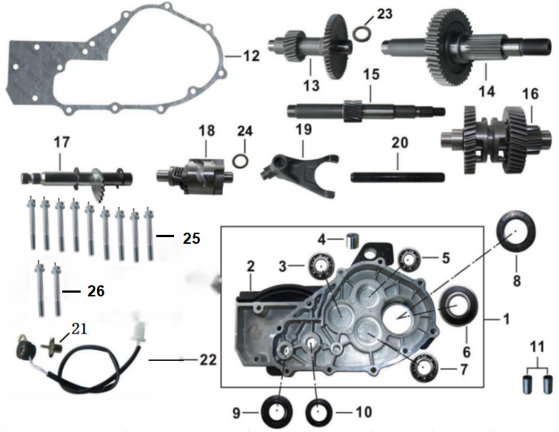

REF. No. | PART No. | DESCRIPTION | Q'TY | PIN | I/C | PLM | 名称 | PRICE | 老图号
1 | 62507 | TRANSMISSION CASE COVER ASSY. | 1 |  |  | 057QMJD-020310000 | 齿轮箱盖总成 | 40.18
2 | 62531 | BODY SET,TRANSMISSION CASE COVER | 1 |  |  | 065YML0-020300100 | 齿轮箱盖（200#油冷） | 22.25
3 | 11735 | BEARING 6203/P6 | 1 |  |  | GB00307-94-062030 | 轴承（6203/P6） | 2.23
4 | 62505 | BUSH,ENGINE HANGER CUSHION | 1 |  |  | 052QMI0-020100200 | 小减震套（GY6-125#） | 0.84
5 | 11734 | BEARING 6202/P6 | 1 |  |  | GB00307-94-062020 | 轴承（6202/P6） | 2.23
6 | 11737 | BEARING 6205-2RS/P6 | 1 |  |  | GB00307-94-062050 | 轴承（6205-2RS/P6，带防尘罩） | 3.78
7 | 12129 | BEARING 6004/P6 | 1 |  |  | GB00307-94-060040 | 轴承（6004/P6） | 2.5
8 | 12156 | OIL SEAL 32×52×7 | 1 |  |  | GB15326-94-052070 | 油封（32×52×7） | 2.32
9 | 12154 | OIL SEAL 14×26×6 | 1 |  |  | GB15326-94-026060 | 油封（14×26×6） | 1.24
...

E17
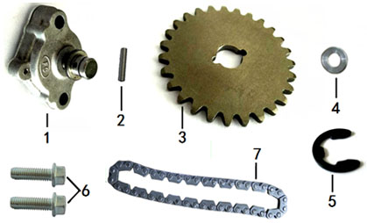
17 OIL PUMP
 |  |  |  |  |  |  |  |  |  | 2022.5.18换图

REF. No. | PART No. | DESCRIPTION | Q'TY | PIN | I/C | PLM | 名称 | PRICE | 老图号
1 | 62556 | PUMP ASSY.,OIL | 1 |  |  | 065YML0-070100000 | 机油泵（200#油冷） | 4.95
2 | 62554 | PIN 2.5*12.7 | 1 |  |  | 065YML0-070000300 | 油泵从动链轮销轴（200油冷# 2.5*12.7） | 1.64
3 | 62552 | DRIVEN SPROCKET,OIL PUMP | 1 |  |  | 065YML0-070000100 | 机油泵从动链轮（200#油冷） | 4.85
4 | 12158 | WASHER φ10×φ18×1 | 1 |  |  | GB19675-05-180100 | 垫片φ10×φ18×1 | 0.15
5 | 62553 | SNAP RING | 1 |  |  | 065YML0-070000200 | 油泵从动链轮卡簧（200#油冷） | 0.11
6 | 12139 | BOLT M6×25 | 2 |  |  | GB05787-86-060250 | 六角法兰面螺栓M6×25 | 0.16
7 | 62555 | CHAIN,DRIVE | 1 |  |  | 065YML0-070020000 | 机油泵驱动链条（200油冷#50节） | 2.3

E19
19 FUEL INJECTION ASSY
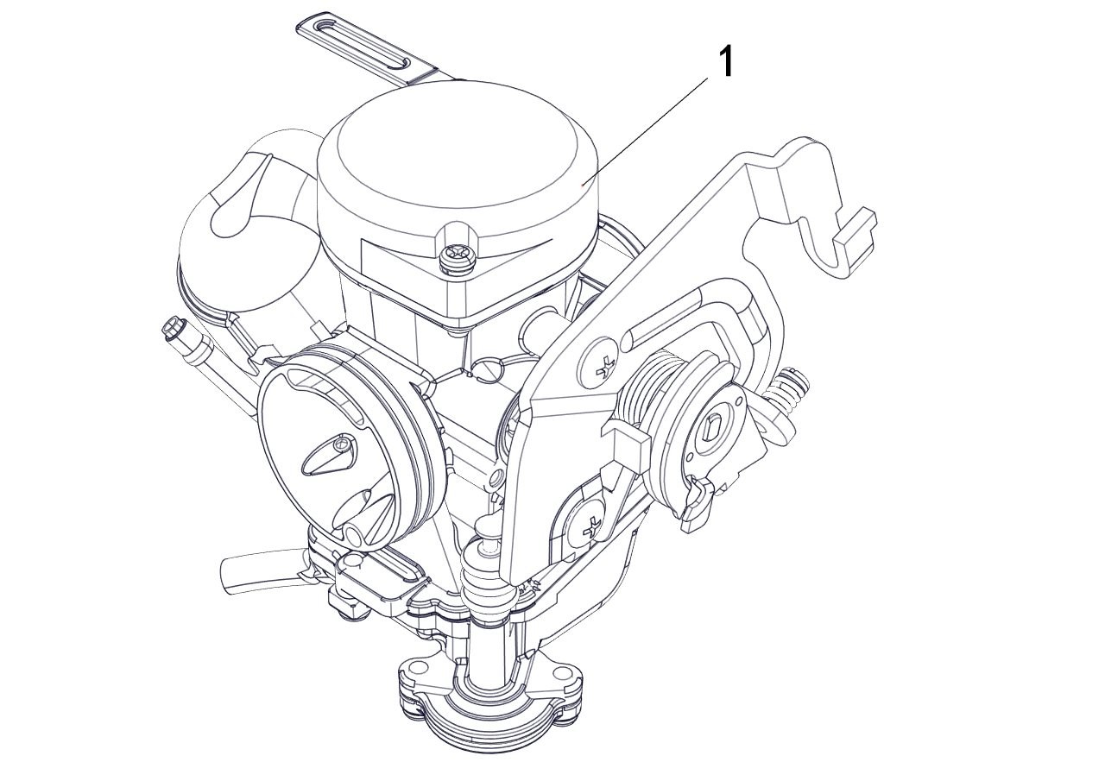

REF. No. | PART No. | DESCRIPTION | Q'TY | PIN | I/C | PLM | 名称 | PRICE | 老图号
1 | 62586 | CARBURETOR | 1 |  |  | 1EJ-14101-00 | 化油器 | 40.7

E22
22 AIR-COOLED
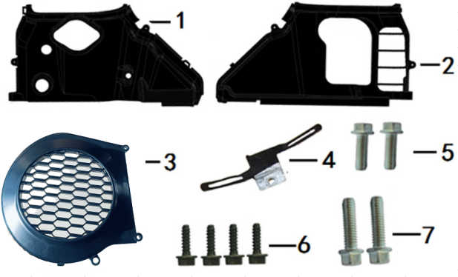

REF. No. | PART No. | DESCRIPTION | Q'TY | PIN | I/C | PLM | 名称 | PRICE | 老图号
1 | 62558 | AIR DISTRIBUTER COMP.,ENGINE UPPER | 1 |  |  | 065YML0-0800002A0 | 导风罩B（200#加长） | 2.23
2 | 62557 | AIR DISTRIBUTER COMP.,ENGINE LOWER | 1 |  |  | 065YML0-0800001A0 | 导风罩A（200#加长） | 1.91
3 | 62582 | HOUSING COMP.,FAN | 1 |  |  | 070YMM0-080010000 | 风扇罩组件（230-1#油冷） | 1.56
4 | 37160 | CLAMP | 1 |  |  | 052QMI0-020000700 | 起动电机线夹（GY6-125#） | 0.22
5 | 12138 | BOLT M6×20 | 2 |  |  | GB05787-86-060200 | 六角法兰面螺栓M6×20 | 0.11
6 | 12132 | SCREW ST5X16 | 4 |  |  | GB00845-85-050160 | 自攻螺钉ST5×16 | 0.1
7 | 12139 | BOLT M6×25 | 2 |  |  | GB05787-86-060250 | 六角法兰面螺栓M6×25 | 0.16

E23
23 AIR CLEANER
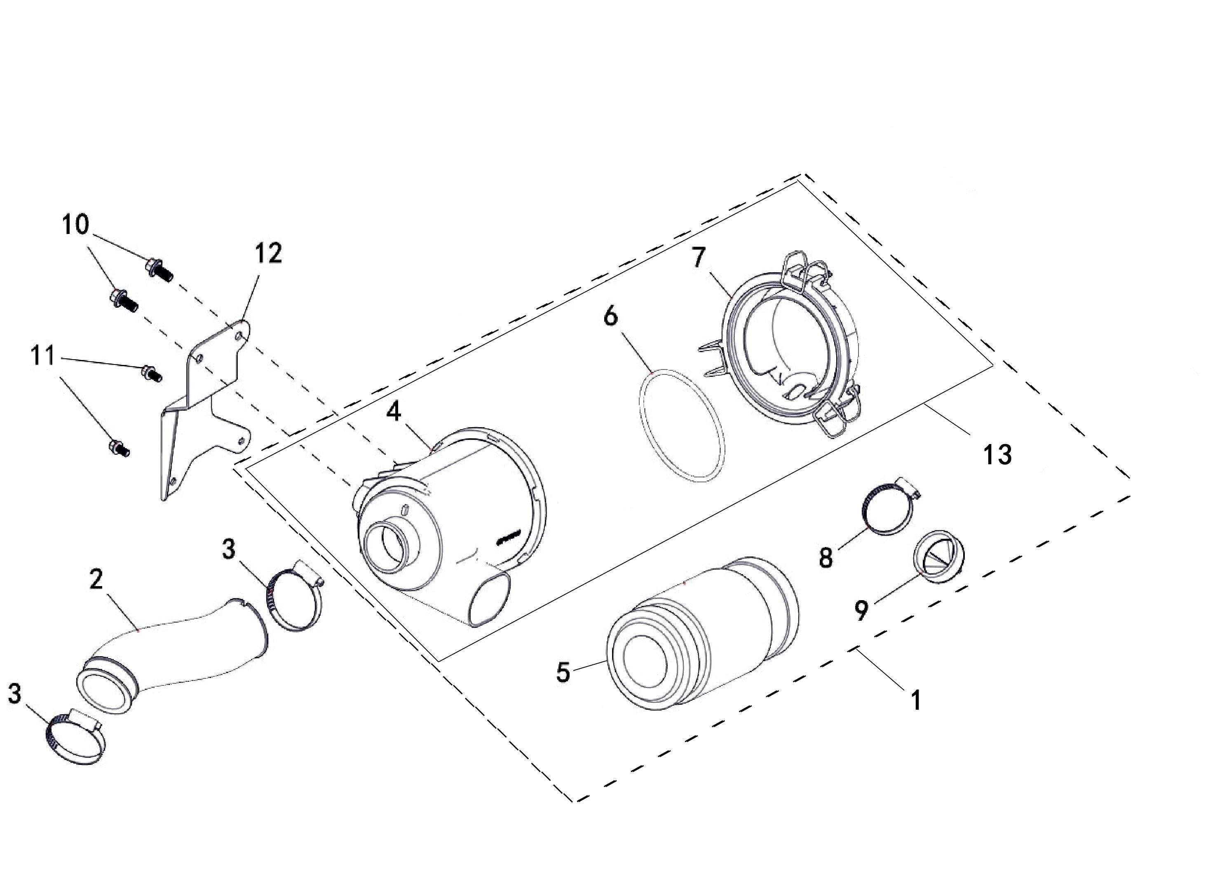

REF. No. | PART No. | DESCRIPTION | Q'TY | PIN | I/C | PLM | 名称 | PRICE | 老图号
1 | 56291 | AIR CLEANER ASSY | 1 |  |  | 4DF-14401-10 | 空气滤清器组件 | 29.85
2 | 62590 | FEED HOSE | 1 |  |  | 4VE-14401-00 | 空滤器连接管 | 4.9
3 | 71660 | CLIP 33/57 | 2 |  |  | 4AA-24105-00 | 喉箍33/57 | 0.74
4* | 56365 | CASE，AIR CLEANER | 1 |  |  | 4DF-14403-00 | 空气滤清器壳体 | 11.3
5 | 56294 | ELEMENT COMP AIR CLEANER | 1 |  |  | 4DF-14405-00 | 空气滤清器滤芯 | 5.4
6 | 56296 | SEAL RING | 1 |  |  | 4DF-14445-00 | 密封条 | 0.54
7* | 56293 | COVER，AIR CLEANER | 1 |  |  | 4DF-14404-00 | 空气滤清器盖 | 7.6
8 | 47545 | CLIP 27/51 | 1 |  |  | 4FE-14440-00 | 喉箍27/51 | 0.64
9 | 73835 | OIL CAP | 1 |  |  | 4FE-14446-00 | 放油帽 | 2.23
...

E25(CE)
25 EXHAUST（CE）
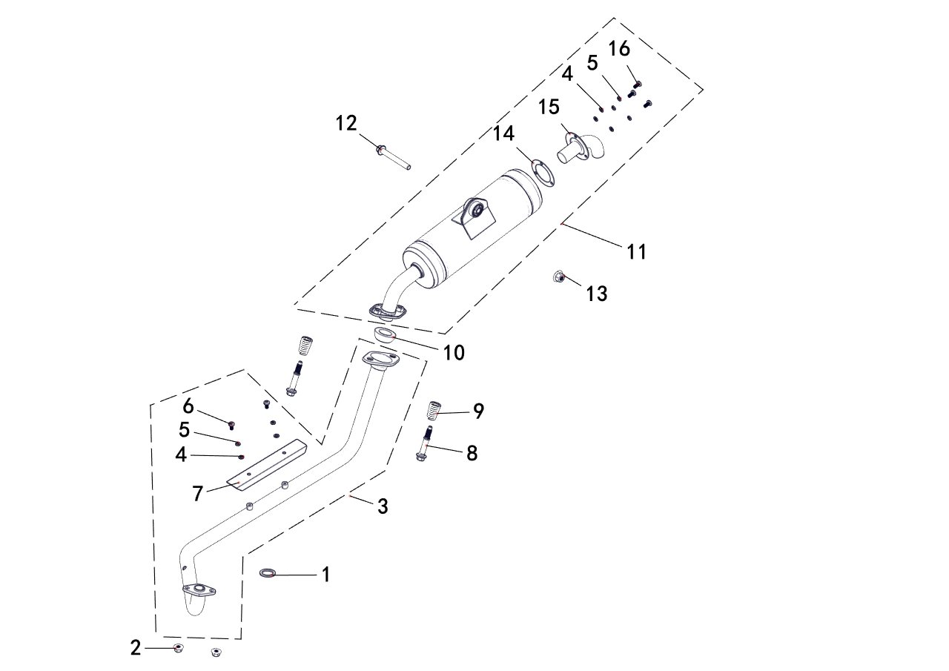

REF. No. | PART No. | DESCRIPTION | Q'TY | PIN | I/C | PLM | 名称 | PRICE | 老图号
1 | 56299 | GASKET EX PIPE | 1 |  |  | 4DF-14613-00 | 排气口密封圈 | 0.5 | GB/T6187.1
2 | 10882 | NUT M8 | 2 |  |  | B51F30800R | 自锁螺母M8 | 0.11
3 | 62591 | PIPE,EXHAUST | 1 |  |  | 4VE-14611-00 | 消音器弯管组件 | 21.36
4 | 62364 | GASKET 6 | 5 |  |  | B63A006000 | 垫圈6 | 0.1 | GB/T 97.1
5 | 62365 | WASHER 6 | 5 |  |  | B65A006000 | 弹簧垫圈6 | 0.1 | GB/T 93
6 | 10950 | BOLT M6X12 | 2 |  |  | B29A00612R | 内六角平圆头螺钉M6X12 | 0.1 | GB/T 70.2
7 | 62367 | PLATE | 1 |  |  | 4BS-14601-00 | 消音器护板 | 6.68
8 | 62368 | SPRING BOLT | 2 |  |  | 4BS-14634-00 | 压簧螺栓 | 1.11
9 | 62369 | SPRING | 2 |  |  | 4BS-14633-00 | 消音器压簧 | 1.56
...

E26
26 OIL RADIATOR
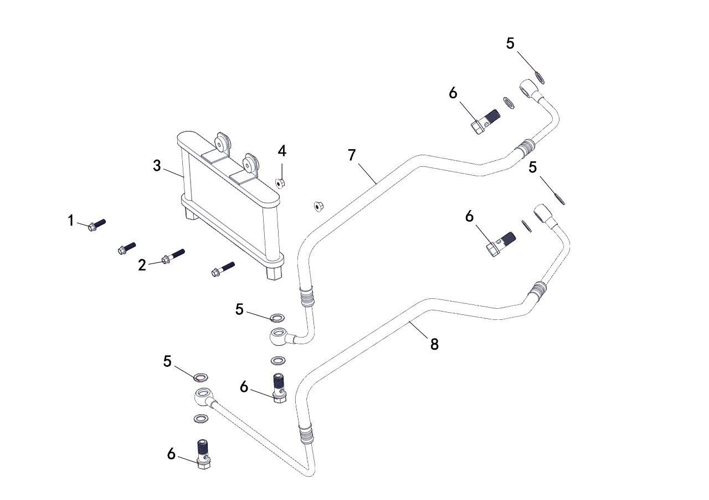

REF. No. | PART No. | DESCRIPTION | Q'TY | PIN | I/C | PLM | 名称 | PRICE | 老图号
1 | 11459 | BOLT M6X20 | 2 |  |  | B11A30620R | 螺栓M6X20 | 0.11 | GB/T16674.1
2 | 11496 | BOLT M6X30 | 2 |  |  | B11A30630R | 螺栓M6X30 | 0.06 | GB/T16674.1
3 | 29850 | OIL RADIATOR | 1 |  |  | 1DB-1276A-00 | 机油散热器 | 31.17
4 | 11233 | NUT M6 | 2 |  |  | B51F30600R | 螺母M6 | 0.1 | GB/T6187
5 | 35341 | WASHER | 8 |  |  | 1DB-12705-00 | 密封垫片 | 0.06
6 | 35379 | DRAIN PLUG | 4 |  |  | 1AA-12704-00 | 过油螺栓 | 0.29
7 | 62375 | PIPE B | 1 |  |  | 4BS-12702-00 | 机油冷却管B | 8.05
8 | 62376 | PIPE A | 1 |  |  | 4BS-12701-00 | 机油冷却管A | 8.05

E27
27 ENGINE GASKET KIT |  |  |  |  |  |  |  |  |  | 2022.4.25新增
 |  |  |  |  |  |  |  |  |  | 2022.5.18换图
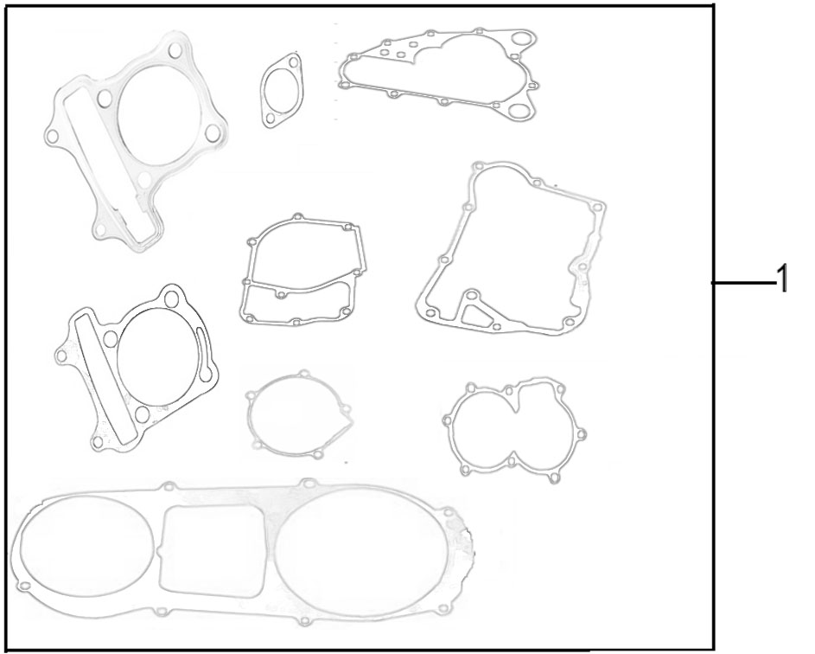

REF. No. | PART No. | DESCRIPTION | Q'TY | PIN | I/C | PLM | 名称 | PRICE | 老图号
1 | 62589 | GASKET ASSY | 1 |  |  | 4VE-13510-00 | 发动机纸垫套组 | 22
1 | 62574 | GASKET,CYLINDER HEAD | 1 |  |  | 069YMM0-010200100 | 气缸头密封垫（200油冷#钢垫） | 1.11
 | 62519 | GASKET,CYLINDER | 1 |  |  | 065YML0-010300100 | 气缸体密封垫（200油冷#） | 0.22
 | 62522 | GASKET,CRANKCASE | 1 |  |  | 065YML0-0200003A0 | 右曲轴箱密封垫(新款专用） | 2
 | 62520 | GASKET,LEFT CRANKCASE COVER | 1 |  |  | 065YML0-020000100 | 左曲轴箱盖密封垫（200#油冷） | 4.2
 | 37235 | GASKET | 1 |  |  | 057QMJS-090000300 | 手拉起动盘密封垫（GY6-150倒档#） | 9.77
 | 62523 | GASKET,RIGHT CRANKCASE COVER | 1 |  |  | 065YML0-0200004A0 | 右曲轴箱盖密封垫（200油冷#加胶） | 2
...

E28
28 TOOL |  |  |  |  |  |  |  |  |  | 2022.4.25新增
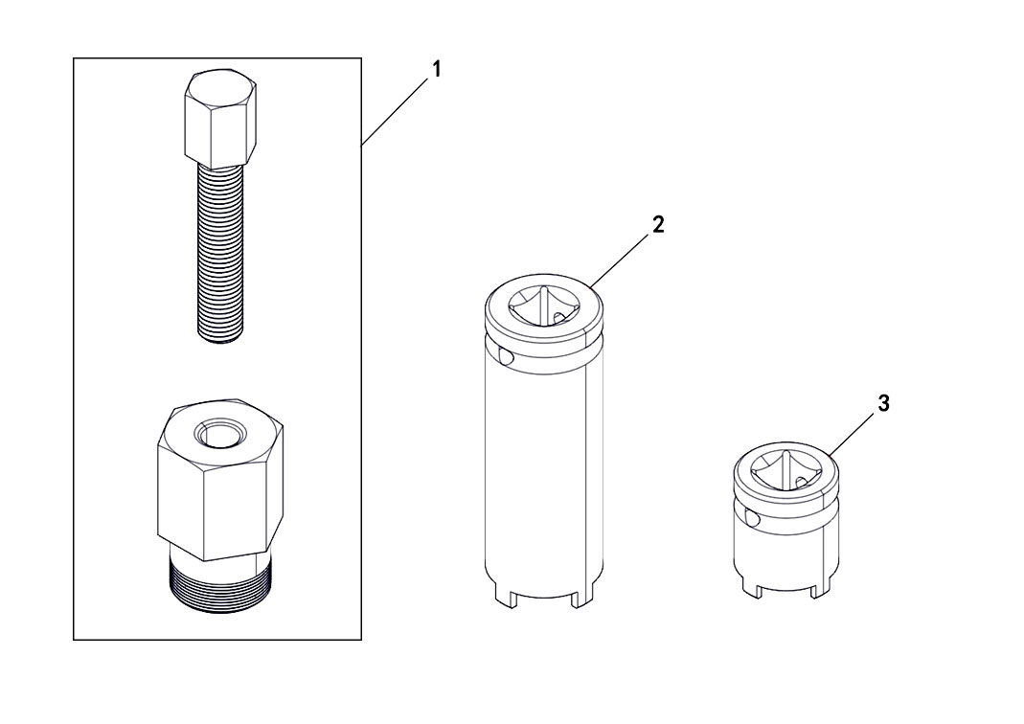

REF. No. | PART No. | DESCRIPTION | Q'TY | PIN | I/C | PLM | 名称 | PRICE | 老图号
1 | 62421 | ROTOR ASSY PULLR | 1 |  |  | LH1P63FMK FZ/01 | 磁电机飞轮拆卸工装 | 35.6
2 | 62422 | NUT WRENCH M22 | 1 |  |  | LH1P63FMK FZ/02 | M22圆螺母套筒 | 6.68
3 | 62423 | NUT WRENCH M20 | 1 |  |  | LH1P63FMK FZ/04 | M20圆螺母套筒 | 6.68

